Table 1
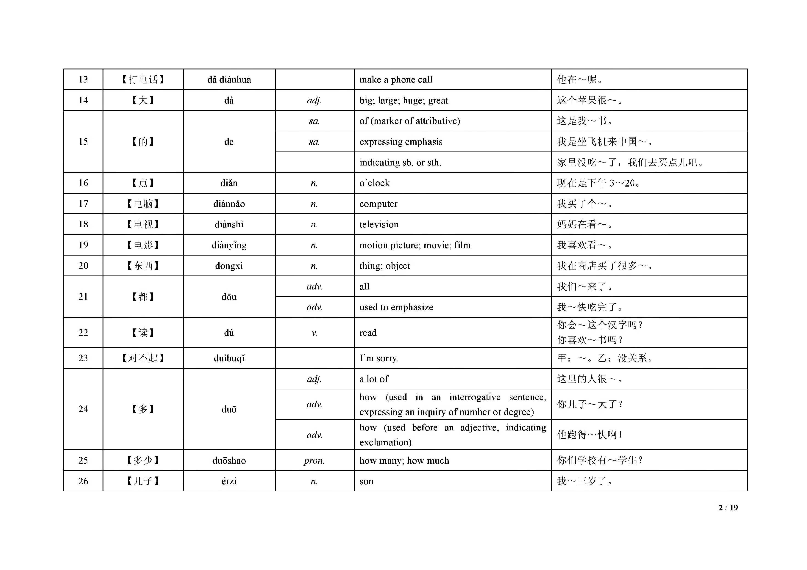
新 HSK ( 二级）词汇 ( 汉语-英语) New HSK Level 2 Vocabulary (Chinese-English)
序号 | 词 | 拼音 | 词类 | 词译文 | 例句
No. | W ord | Pinyin | Parts of Speech | M eaning of the W ord | E xam ple
1 |  | A• | V. | love | 妈 妈 ， 我 ～ 你 。
 | 【爱 】 | ãl
 |  |  | V. | like doing sth. | 我 ～ 吃 米 饭 。
2 | 【八 】 | bã | num . | eight | 他 儿 子 今 年 ～ 岁 了 。
3 | 【爸 爸 】 | bàba | n . | father; dad; daddy | 我 ～ 是 医 生 。
4 | 【杯 子 】 | bẽizi | n . | cup; glass | ～ 里 有 茶 。
5 | 【北 京 】 | B eijing | n . | B eijing | 我 住 在 ～ 。
6 | 【本 】 | bẽn | nm . | copy; issue (used for counting books and other bound item s) | 桌 子 上 有 一 ～ 书 。
7 | 【不 客 气 】 | bú kèqi |  | Y ou’re w elcom e. | 甲： 谢 谢 你 ！ 乙： ～ 。
8 | 【不 】 | bù | adv. | not; no | 我 ～ 是 学 生 。
9 | 【菜 】 | cài | n . | vegetable | 我 去 超 市 买 点 儿 ～ 。
 |  |  | n . | dish | 今天我做了三个～。
10 | 【茶 】 | chá | n . | tea (liquid drink/tea leaves) | 请 喝 杯 ～ 吧 。
11 | 【吃 】 | chĩ | V. | eat | 请 ～ 点 儿 米 饭 。
12 | 【出 租车】 | chũzũchẽ | n . | taxi | 我 们 坐 ～ 去 火 车 站 。
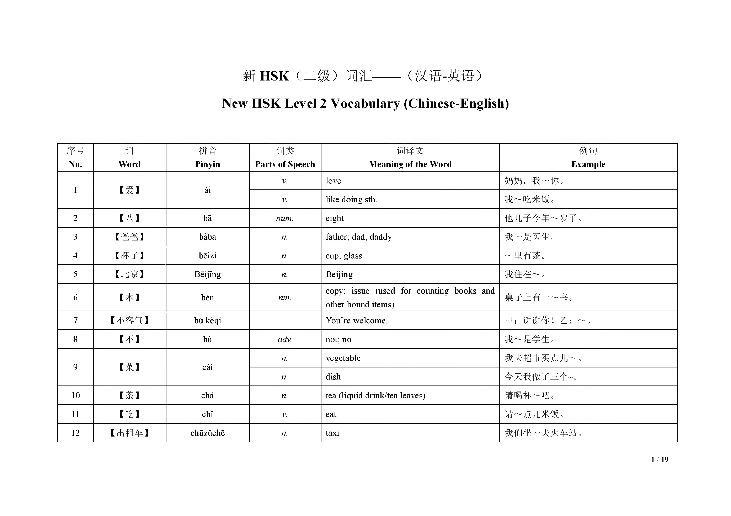

13 | 【打 电 话 】 | dă diànhuà |  | m ake a phone call | 他 在 ～ 呢 。
14 | 【大 】 | dà | adj. | big; large; huge; great | 这 个 苹 果 很 ～ 。
 |  |  | sa. | o f (m arker o f attributive) | 这 是 我 ～ 书 。
15 | 【的 】 | de | sa. | expressing em phasis | 我 是 坐 飞 机 来 中 国 ～ 。
 |  |  |  | indicating sb. or sth. | 家 里 没 吃 ～ 了 ， 我们去买点儿吧。
16 | 【点 】 | diăn | n. | o ’clock | 现 在 是 下 午 3 ～ 2 0 。
17 | 【电 脑】 | diànnăo | n. | com puter | 我 买 了 个 ～ 。
18 | 【电 视】 | diànshì | n. | television | 妈 妈 在 看 ～ 。
19 | 【电 影】 | diànyĩng | n. | m otion picture; m ovie; film | 我 喜 欢 看 ～ 。
20 | 【东 西 】 | dõngxi | n. | thing; object | 我 在 商 店 买 了 很 多 ～ 。
21 | 【都 】 | dõu | adv. | all | 我 们 ～ 来 了 。
 |  |  | adv. | used to em phasize | 我 ～ 快 吃 完 了 。
22 | 【读 】 | dú | V. | read | 你 会 ～ 这 个 汉 字 吗 ？ 你 喜 欢 ～ 书 吗 ？
23 | 【对 不 起 】 | duìbuqĩ |  | F m sorry. | 甲： ～ 。 乙： 没关系。
 |  |  | adj. | a lot o f | 这 里 的 人 很 ～ 。
24 | 【多 】 | duõ | adv. | how (used in an in teư ogative sentence, expressing an inquiry o f num ber or degree) | 你 儿 子 ～ 大 了 ？
 |  |  | adv. | how (used before an adjective, indicating exclam ation) | 他 跑 得 ～ 快 啊 ！
25 | 【多 少 】 | duõshao | pron. | how m any; how m uch | 你 们 学 校 有 ～ 学 生 ？
26 | 【儿 子 】 | érzi | n. | son | 我 ～ 三 岁 了 。

Table 2
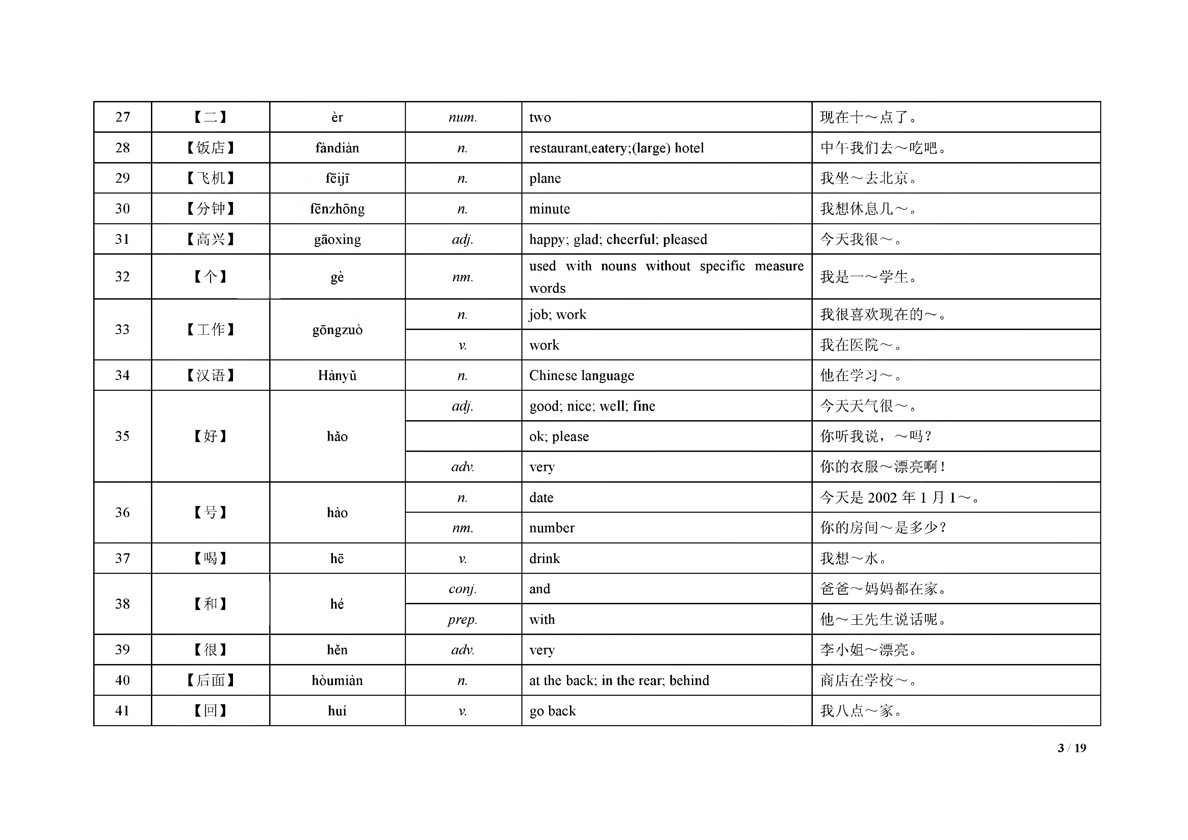
27 | 【二 】 | èr | num. | two |  |  |  |  |  | 现 | 在 十 ～ 点 了 。
28 | 【饭 店 】 | fandian | n. | restaurant,eatery;(large) hotel |  |  |  |  |  | 中 午 我 们 去 ～ 吃 吧 。
29 | 【飞 机 】 | fềijĩ | n. | plane |  |  |  |  |  | 我 | 坐 ～ 去 北 京 。
30 | 【分 钟 】 | fenzhong | n. | m inute |  |  |  |  |  | 我 | 想 休 息 几 ～ 。
31 | 【高 兴 】 | gãoxìng | adj. | happy; glad; cheerful; pleased |  |  |  |  |  | 今 | 天 我 很 ～ 。
32 | 【个 】 | gè | nm. | used w ords | w ith | nouns | w ithout | specific | m easure | 我 | 是 一 ～ 学 生 。
33 | 【工 作 】 | gongzuo | n. | job; w ork |  |  |  |  |  | 我 | 很 喜 欢 现 在 的 ～ 。
 |  |  | V | w ork |  |  |  |  |  | 我 | 在 医 院 ～ 。
34 | 【汉 语 】 | H ànyủ | n. | C hinese language |  |  |  |  |  | 他 | 在 学 习 ～ 。
 |  |  | adj. | good; nice; well; fine |  |  |  |  |  | 今 | 天 天 气 很 ～ 。
35 | 【好 】 | hăo |  | ok; please |  |  |  |  |  | 你 听 我 说 ， ～ 吗 ？
 |  |  | adv. | very |  |  |  |  |  | 你 | 的 衣 服 ～ 漂 亮 啊 ！
36 | 【号 】 | hào | n. | date |  |  |  |  |  | 今 | 天 是 2 0 0 2 年 1 月 1～ | 。
 |  |  | nm. | num ber |  |  |  |  |  | 你 | 的 房 间 ～ 是 多 少 ？
37 | 【喝 】 | hẽ | V. | drink |  |  |  |  |  | 我 | 想 ～ 水 。
38 | 【和 】 | hé | conj. | and |  |  |  |  |  | 爸 | 爸 ～ 妈 妈 都 在 家 。
 |  |  | prep. | w ith |  |  |  |  |  | 他 | ～ 王 先 生 说 话 呢 。
39 | 【很 】 | hẽn | adv. | very |  |  |  |  |  | 李 小 姐 ～ 漂 亮 。
40 | 【后 面 】 | hòum iàn | n. | at the back; in the rear; behind |  |  |  |  |  | 商 店 在 学 校 ～ 。
41 | 【回 】 | huí | V | go back |  |  |  |  |  | 我 | 八 点 ～ 家 。

Table 3
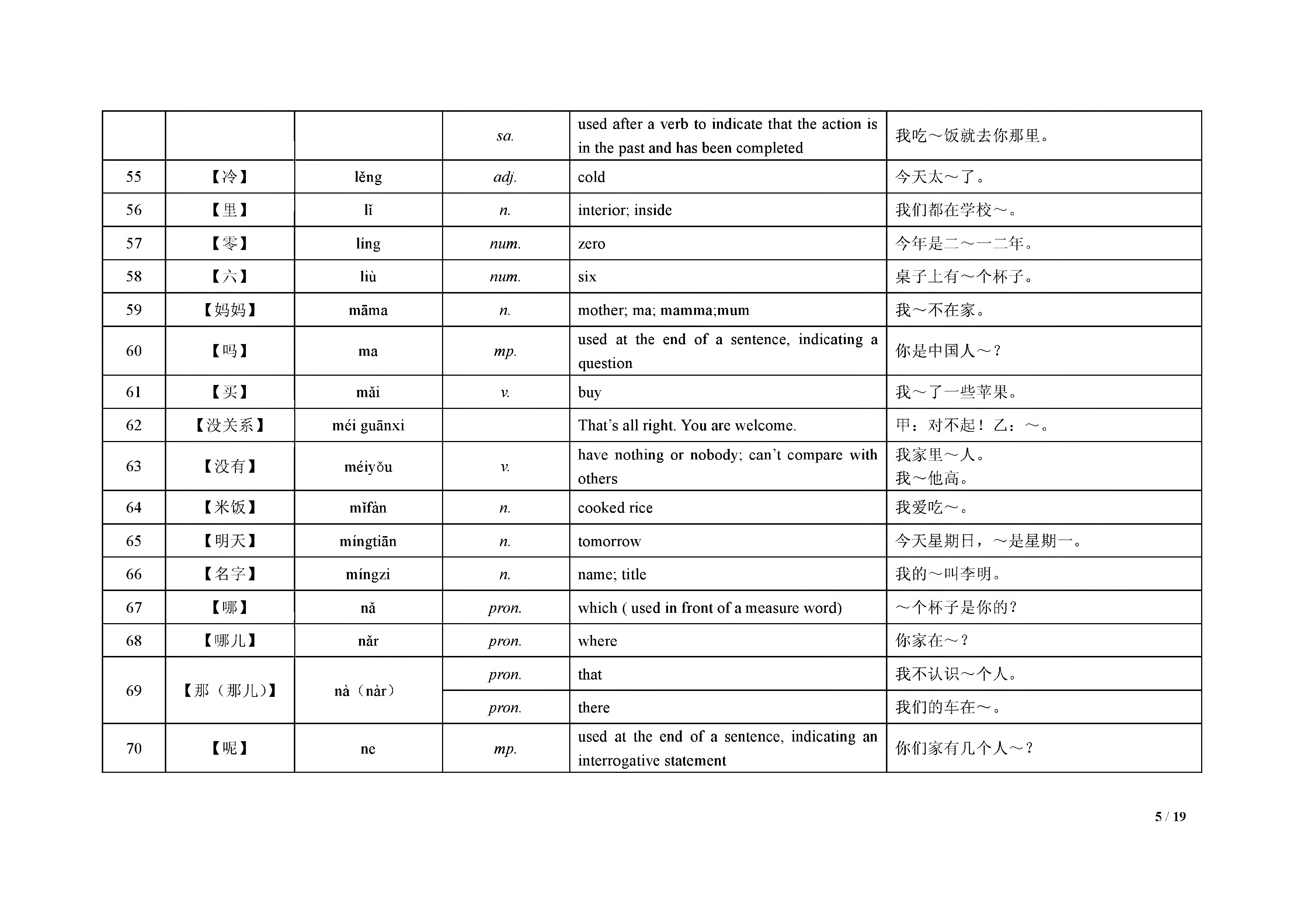
 |  |  | vm . | num ber o f tim es | 我 去 过 一 ～ 北 京 。
42 | 【会 】 | huì | aux . | can; be capable o f | 我 ～ 开 车 。
43 | 【几 】 | • V | pron . | how m any | 你 有 ～ 个 儿 子 ？
44 | 【家 】 | jiã | n . | hom e; fam ily; household | 我 ～ 在 北 京 。
45 | 【叫 】 | jiao | V. | call(ed) (follow ed by a nam e) | 我 的 名 字 ～ 李 明 。
46 | 【今 天 】 | jln tian | n . | today | 我 ～ 去 北 京 。
47 | 【九 】 | jiủ | num . | nine | 今 天 是 八 月 ～ 日 。
48 | 【开 】 | kãi | V. | drive | 我 ～ 了 三 年 出 租 车 了 。
 |  |  | V. | open; found | 我 爸 爸 ～ 了 一 个 小 公 司 。
49 | 【看 】 | kàn | V. | look; w atch | 你 ～ ， 那本书在桌子上呢。
 |  |  | V. | read; appreciate | 我 在 ～ 书 呢 。
50 | 【看 见 】 | kanjian | V. | see | 我 没 ～ 他 。
 |  |  | nm . | RM B Yuan | 这 本 书 三 十 ～ 钱 。
51 | 【块 】 | kuài | nm . | piece | 来 吃 ～ 西 瓜 吧 。
 |  |  | vm . | together | 我跟朋友在一 ～ 儿 呢 。
52 | 【来 】 | lái | V | com e | 他 是 昨 天 ～ 这 儿 的 。
 |  |  | V. | used to indicate som e action | 再 ～ 点 儿 水 果 ， 怎么样？
53 | 【老 师 】 | lăoshĩ | n . | teacher | 他 就 是 我 们 的 汉 语 ～ 。
54 | 【了 】 | le | m p . | used at the end o f a senence to indicate change in status | 昨 天 下 雨 ～ 。
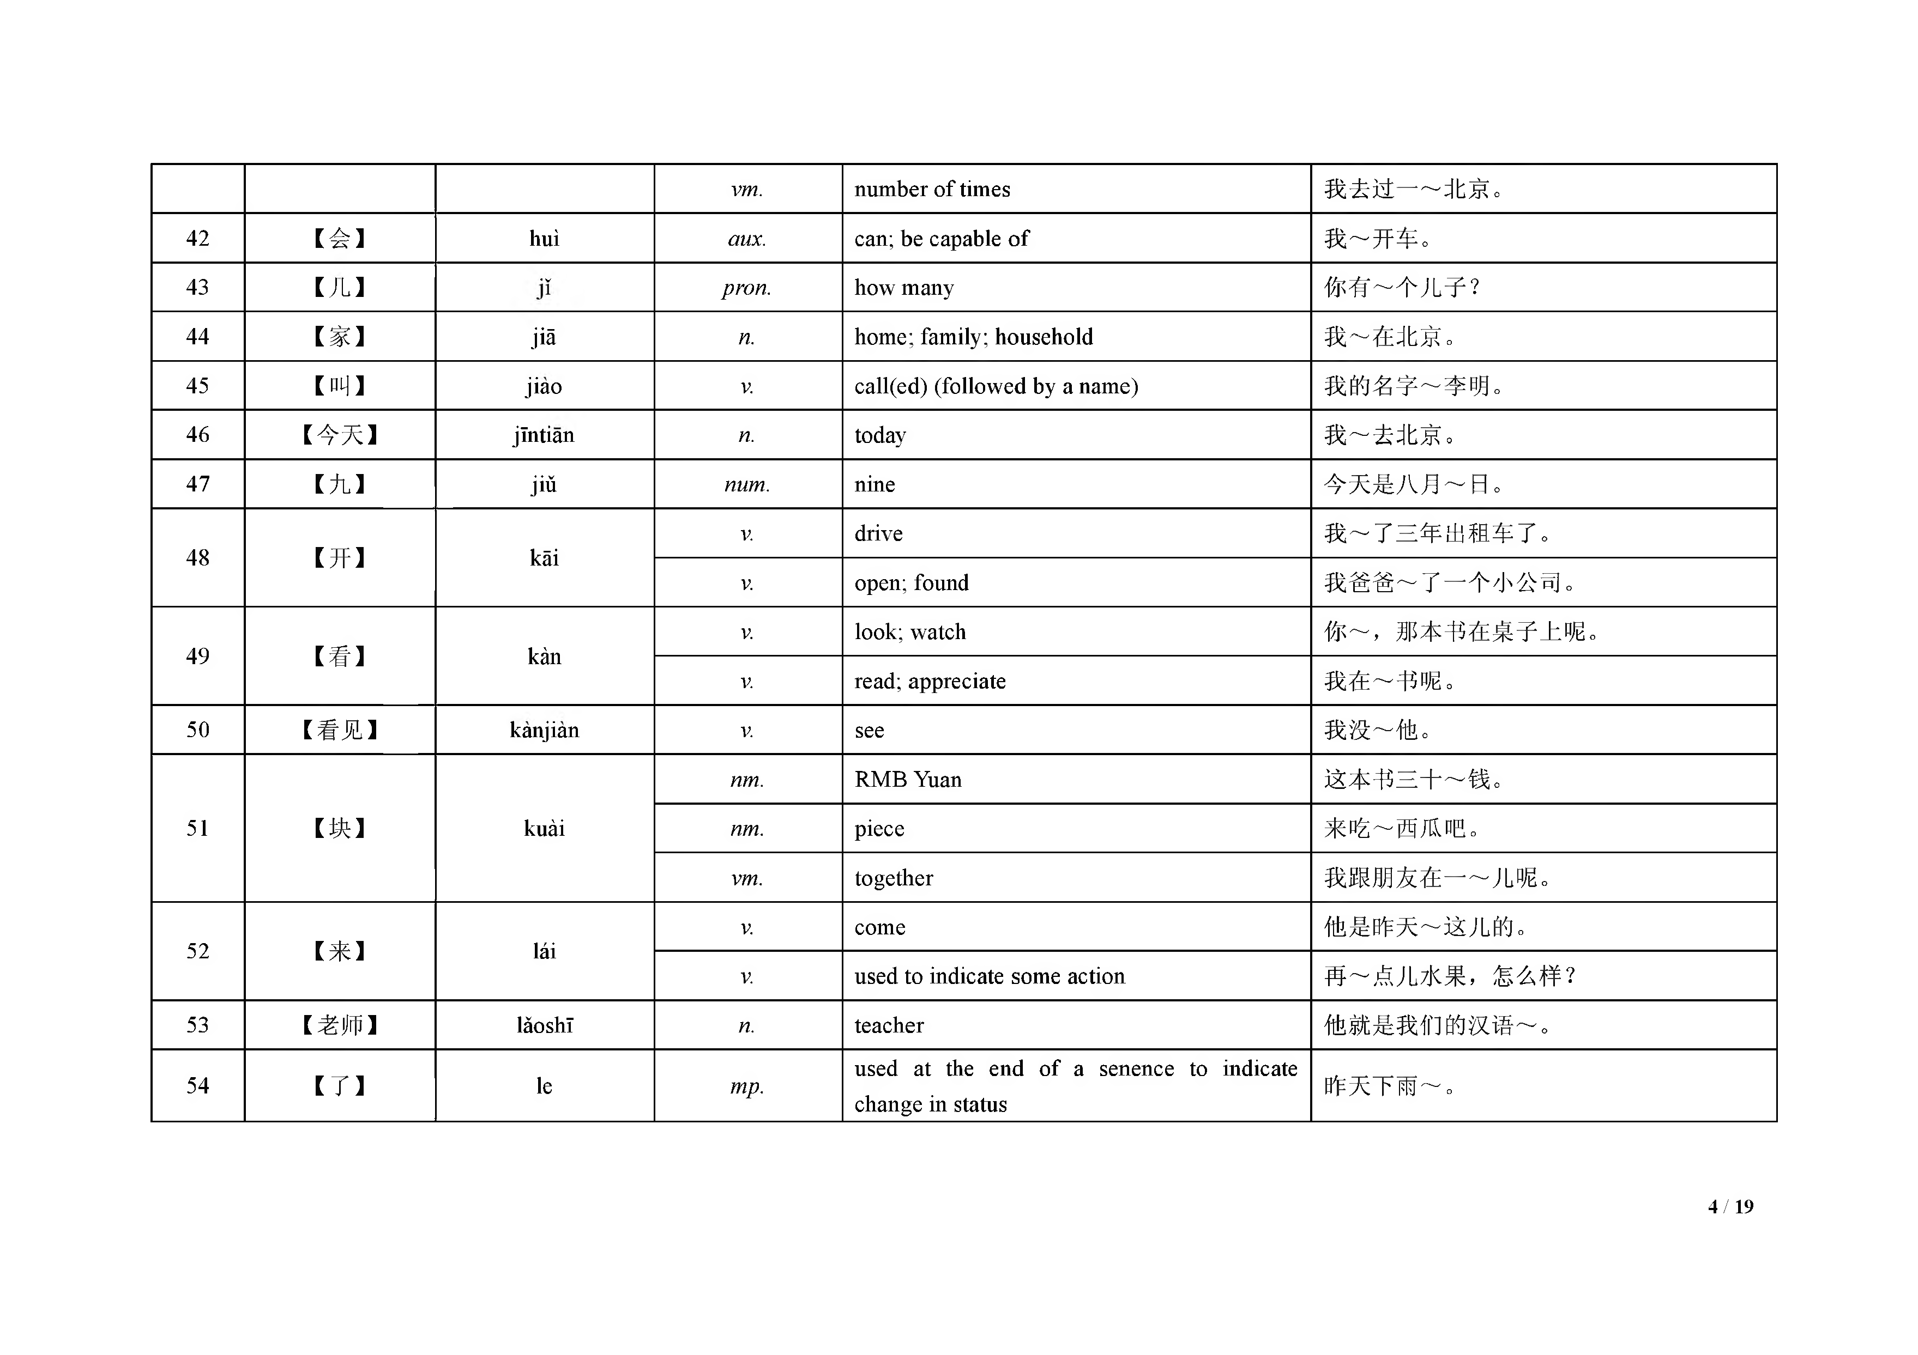

 |  |  | sa. | used after a verb to indicate that the action is in the past and has been com pleted | 我 吃 ～ 饭 就 去 你 那 里 。
55 | 【冷 】 | lẽng | adj. | cold | 今 天 太 ～ 了 。
56 | 【里 】 | lĩ | n. | interior; inside | 我 们 都 在 学 校 ～ 。
57 | 【零 】 | ling | num. | zero | 今 年 是 一 ～ 一 一年。
58 | 【A 】 | liù | num. | six | 桌 子 上 有 ～ 个 杯 子 。
59 | 【妈 妈 】 | m ãm a | n. | m other; ma; m am m a;m um | 我 ～ 不 在 家 。
60 | 【吗 】 | m a | mp. | used at the end o f a sentence, indicating a question | 你 是 中 国 人 ～ ？
61 | 【买 】 | m ăi | V. | buy | 我 ～ 了 一 些 苹 果 。
62 | 【没 关 系 】 | m éi guãnxi |  | T h a t’s all right. You are w elcom e. | 甲： 对不起丨乙： ～ 。
63 | 【没 有 】 | m éiyỗu | V. | have nothing or nobody; can^t com pare w ith others | 我 家 里 ～ 人 。我 ～ 他 高 。
64 | 【米 饭 】 | m ĩfàn | n. | cooked rice | 我 爱 吃 ～ 。
65 | 【明 天】 | m íngtiãn | n. | tom orrow | 今天星期日， ～ 是 星 期 一 。
66 | 【名 字 】 | m ingzi | n. | nam e; title | 我 的 ～ 叫 李 明 。
67 | 【哪 】 | nă | pron. | w hich ( used in front o f a m easure w ord) | ～ 个 杯 子 是 你 的 ？
68 | 【哪 儿 】 | năr | pron. | w here | 你 家 在 ～ ？
69 | 【那 （那 儿 ）】 | nà ( n à r ) | pron. | that | 我 不 认 识 ～ 个 人 。
 |  |  | pron. | there | 我 们 的 车 在 ～ 。
70 | 【呢 】 | ne | mp. | used at the end o f a sentence, indicating an interrogative statem ent | 你 们 家 有 几 个 人 ～ ？

Table 4
m p . |  |  |  |  | used at the end o f a sentence to indicate a statem ent |  | 我 在 睡 觉 ～ 。
71 【能 】 néng aux. can; m ay 我 ～ 坐 在 这 儿 吗 ？
72 【你 】 | n iV | p r o n . you ～ 认 识 这 个 人 吗 ？
73 【年 】 nián n. year 我 在 中 国 住 了 三 ～ 。
74 【女 儿 】 | n uX 5e，r n. daughter 我 有 两 个 ～ 。
75 【朋 友 】 péngyou n. friend 他 是 我 的 好 ～ 。 76 【漂 亮 】 piàoliang adj. good-looking; pretty; beautiful 你 的 衣 服 真 ～ 。 77 【苹 果 】 pingguo n. apple 你 想 不 想 吃 个 ～ ？ 78 【七 】 q ĩ num. seven 一 个 星 期 有 ～ 天 。 79 【钱 】 qian n. m oney 一 个 苹 果 三 块 ～ 。 80 【前 面 】 qiánm iàn n. before; in front; at the head; ahead ～ 那 个 人 是 我 的 同 学 。 V . please ～ 坐 在 椅 子 上 。

81 【请 】 qĩng |  |  |  | V . request; ask; invite; engage; hire 我 去 ～ 老 师 帮 忙 。 V . entertain; treat 他 想 ～ 我 吃 饭 。
82 【去 】 qu |  |  | V . go; leave 我 星 期 三 ～ 中 国 。 used after a verb, indicating the tendency o f
V . the action |  |  |  |  |  | 小 猫 跑 到 房 间 里 ～ 了 。
83 【热 】 rè |  | adj. hot; high in tem perature 今 天 很 ～ 。 V. heat up; w arm up 我 去 ～ 一 下 米 饭 。
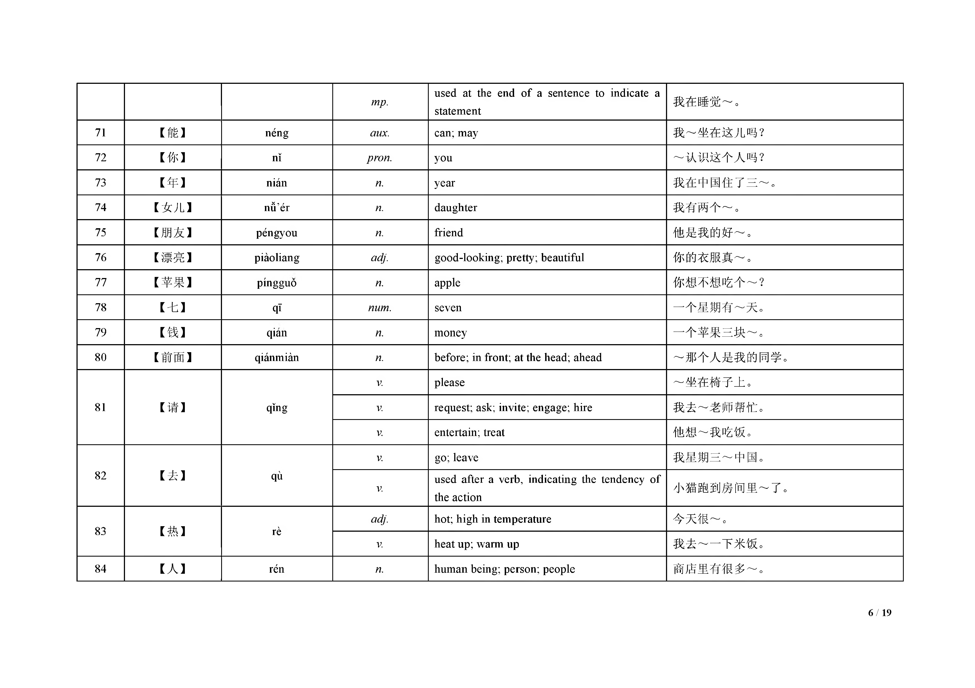
84 【人 】 rén n. hum an being; person; people 商 店 里 有 很 多 ～ 。

85 【认 识 】 rènshi V. get to know ; get acquainted w ith ～ 你 很 高 兴 。 86 【三 】 sãn num. three 我 有 ～ 本 书 。 87 【商 店 】 shãngdiàn n. shop; store 她 去 ～ 买 东 西 了 。 n. upper; up; on; upw ard 水 果 在 桌 子 ～ 。

Table 5
88 【上 】 shàng |  |  |  |  | be engaged (in w ork, study, etc.) at a fixed V. tim e |  |  |  |  |  | 我 们 八 点 去 ～ 学 。
89 【上 午 】 shangw u n. m orning 现 在 是 ～ 1 0 点 。 adj. not m uch / m any 杯 子 里 的 水 很 ～ 。
90 【少 】 shăo V. be short; be lack 我 还 ～ 本 书 。
91 【谁 】 shéi pron. w ho(m ) 那 个 人 是 ～ ？ 92 【什 么 】 shénm e pron. w hat 你 看 见 了 ～ ？ 93 【十 】 shí num. ten 现 在 是 ～ 月 。 94 【时 候】 shíhou n. m om ent; tim e; period 我 回 家 的 ～ ， 他 在 睡 觉 。
95 【是 】 shì |  |  |  | V. be 他 不 ～ 学 生 。 甲： 你是中国人吗？ V. yes
乙： ～ ， 我是中国人。
96 | 【书 】 | shũ | n. |  |  | book | 我 喜 欢 读 ～ 。
97 | 【水 】 | shuĩ | n. |  |  | w ater | 杯 子 里 还 有 ～ 吗 ？
98 99 | 【水 果 】 【睡 觉 】 | shuĩguõ shuijiao | n. V. |  |  | fruit sleep; | go | to bed |  | 我 想 去 商 店 买 ～ 。儿 子 在 ～ 呢 。
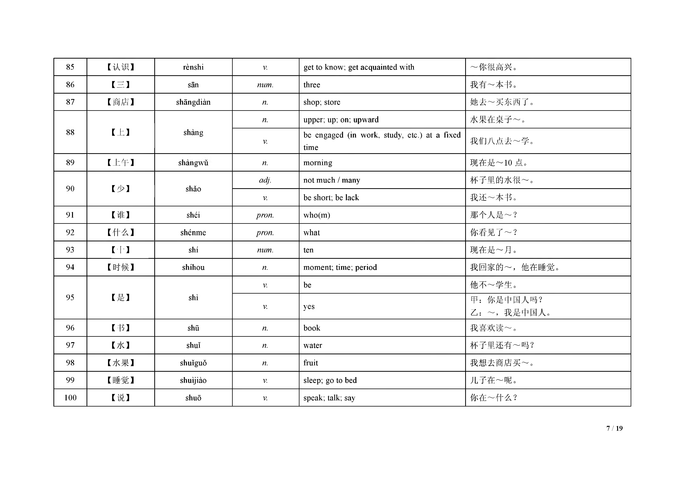
100 | 【说 】 | shuõ | V. |  |  | speak; | talk; |  | say | 你 在 ～ 什 么 ？

Table 6
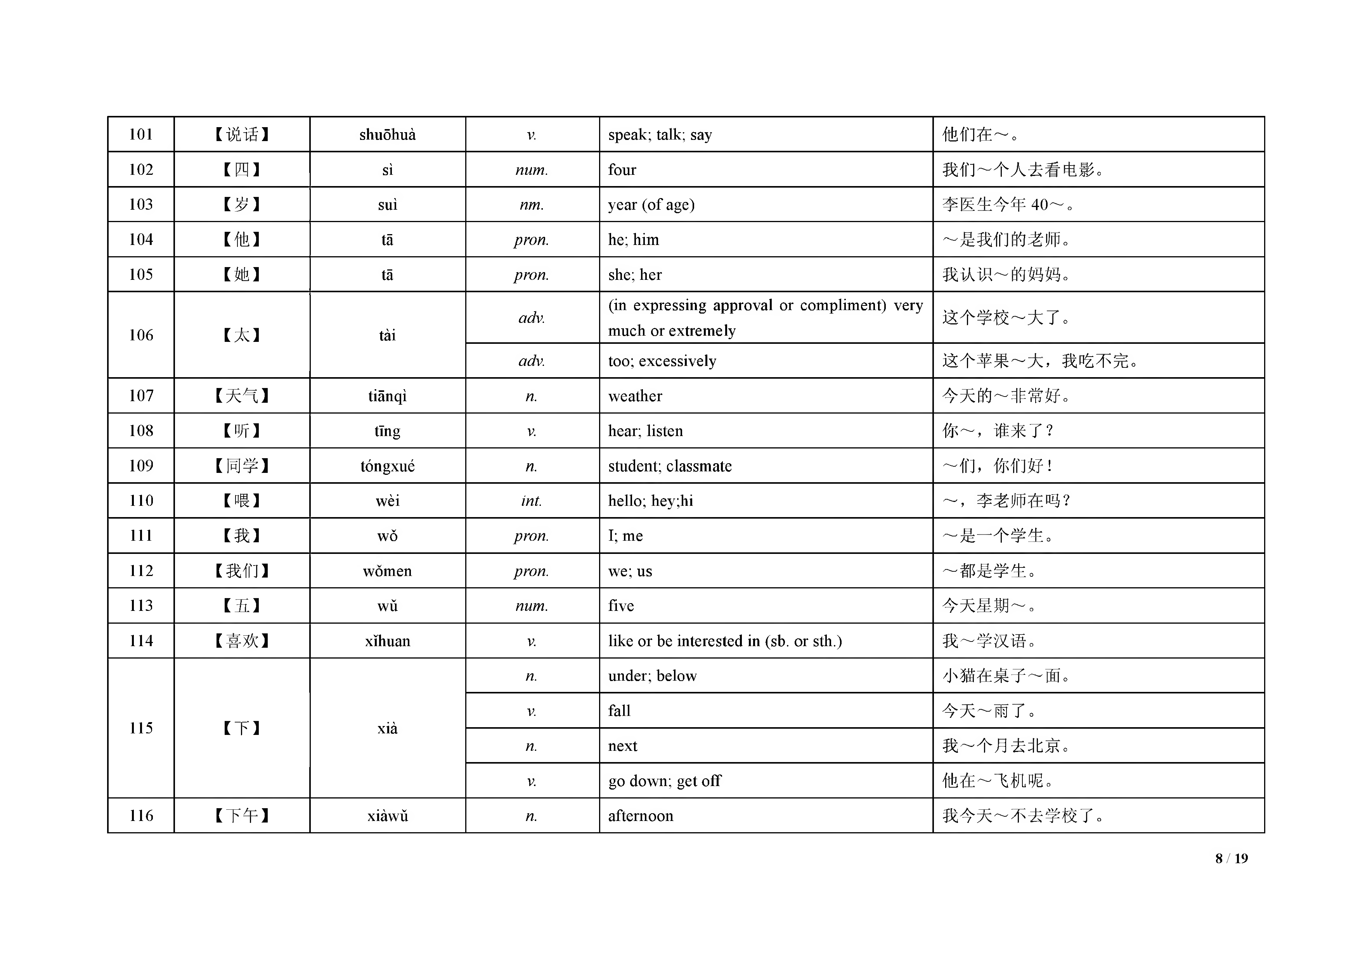
101 | 【说 话 】 | shuõhuà | V. | speak; talk; say | 他 们 在 ～ 。
102 | 【四 】 | sì | num. | four | 我 们 ～ 个 人 去 看 电 影 。
103 | 【岁 】 | suì | nm. | year ( o f age) | 李 医 生 今 年 4 0 ～ 。
104 | 【他 】 | tã | pron. | he; him | ～ 是 我 们 的 老 师 。
105 | 【她 】 | tã | pron. | she; her | 我 认 识 ～ 的 妈 妈 。
106 | 【太 】 | tài | adv. | (in expressing approval or com plim ent) very m uch or extrem ely | 这 个 学 校 ～ 大 了 。
 |  |  | adv. | too; excessively | 这 个 苹 果 ～ 大 ， 我吃不完。
107 | 【天 气 】 | tiãnqi | n. | w eather | 今 天 的 ～ 非 常 好 。
108 | 【听 】 | tĩng | V. | hear; listen | 你 ～ ， 谁 来 了 ？
109 | 【同 学】 | tóngxué | n. | student; classm ate | ～ 们 ， 你 们 好 ！
110 | 【喂 】 | w èi | int. | hello; hey;hi | ～ ， 李老师在吗？
111 | 【我 】 | w ỗ | pron. | I; me | ～ 是 一 个 学 生 。
112 | 【我 们 】 | w om en | pron. | we; us | ～ 都 是 学 生 。
113 | 【五 】 | w ủ | num. | five | 今 天 星 期 ～ 。
114 | 【喜 欢 】 | xĩhuan | V. | like or be interested in (sb. or sth.) | 我 ～ 学 汉 语 。
 |  |  | n. | under; below | 小 猫 在 桌 子 ～ 面 。
 |  |  | V. | fall | 今 天 ～ 雨 了 。
115 | 【下 】 | xià
 |  |  | n. | next | 我 ～ 个 月 去 北 京 。
 |  |  | V. | go dow n; get off | 他 在 ～ 飞 机 呢 。
116 | 【下 午 】 | xiàw ũ | n. | afternoon | 我 今 天 ～ 不 去 学 校 了 。

Table 7
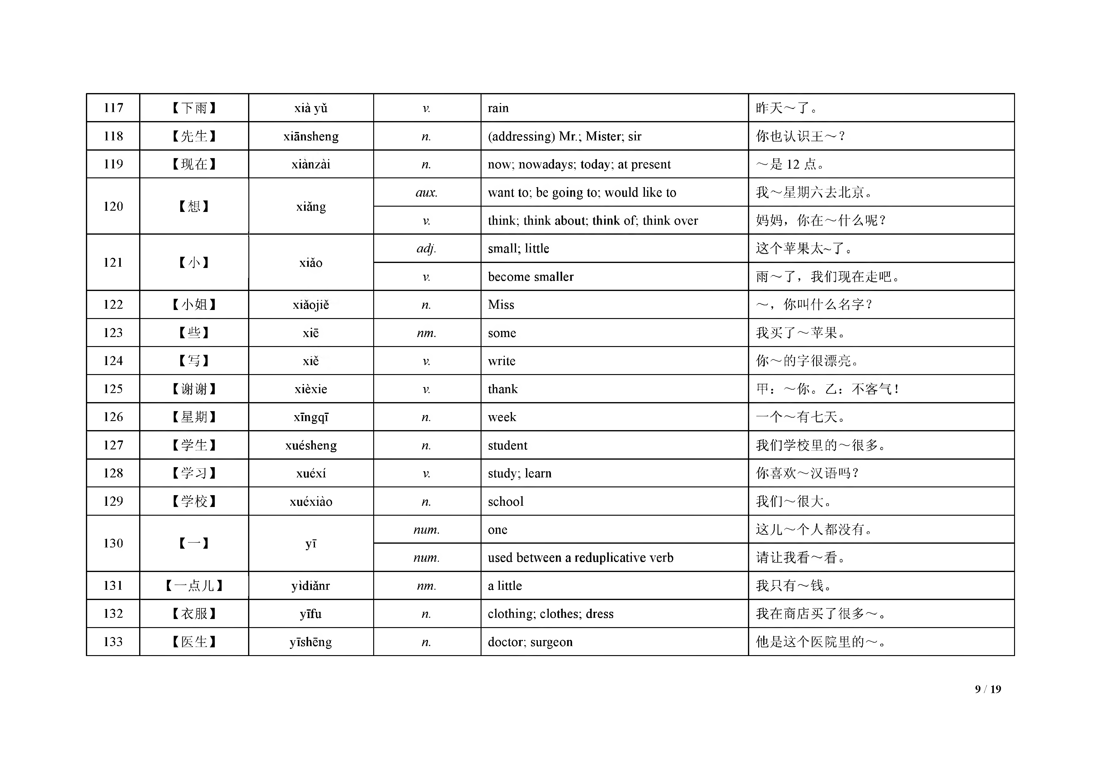
xià yũ |  | V. |  | rain
xiãnsheng |  | n . |  | (a ddressing) M r.; M ister; sir
xianzai |  | n . |  | n o w ;now adays;to d ay ; at present
 |  | aux . |  | w ant to ;be going to ;w ould like to
Xiang V. |  |  |  | th in k ; think | ab o u t;think |  | o f; think |  | over
adj. |  |  |  | sm all; little
參 V
117 【下 雨 】 118 【先 生 】 119 【现 在 】 120 【想 】 121 【小 】 122 【小 姐 】 123 【些 】 124 【写 】 125 【谢 谢 】 126 【星 期 】 127 【学 生 】 128 【学 习 】 129 【学 校 】 r _ .1 | 參 V Xiao |  | 昨 天 ～ 了 。 你 也 认 识 王 ～ ？ ～ 是 1 2 点 。 我 ～ 星 期 A 去 北 京 。 妈 妈 ， 你 在 ～ 什 么 呢 ？这个苹果太～了。 V. becom e sm aller 雨 ～ 了 ， 我们现在走吧。 ～ ， 你叫什么名字？我 买 了 ～ 苹 果 。 你 ～ 的 字 很 漂 亮 。 甲： ～ 你 。 乙： 不 各 气 ！ 一 个 ～ 有 七 天 。 我 们 学 校 里 的 ～ 很 多 。你 喜 欢 ～ 汉 语 吗 ？ 我 们 ～ 很 大 。 这 儿 ～ 个 人 都 没 有 。

xiaojie |  | n . |  | M iss
xiẽ |  | nm . |  | some
xie |  | V. |  | w rite
xièxie |  | V. |  | thank
xĩngqĩ |  | n . |  | w eek
xuésheng |  | n . |  | student
xuéxí |  | V. |  | study; learn
xuéxiào |  | n . |  | school
 |  | num . |  | one
y ĩ
num . |  |  |  | used betw een |  | a reduplicative |  | verb
yìdiănr nm . |  |  |  | a little
130 1 J 请 让 我 看 ～ 看 0
131 【一 点 儿 】 我 只 有 ～ 钱 。
132 【衣 服 】 yĩfu n . clothing; clothes; dress 我 在 商 店 买 了 很 多 ～ 。 133 【医 生 】 yĩshẽng n . docto r; surgeon 他 是 这 个 医 院 里 的 ～ 。

Table 8
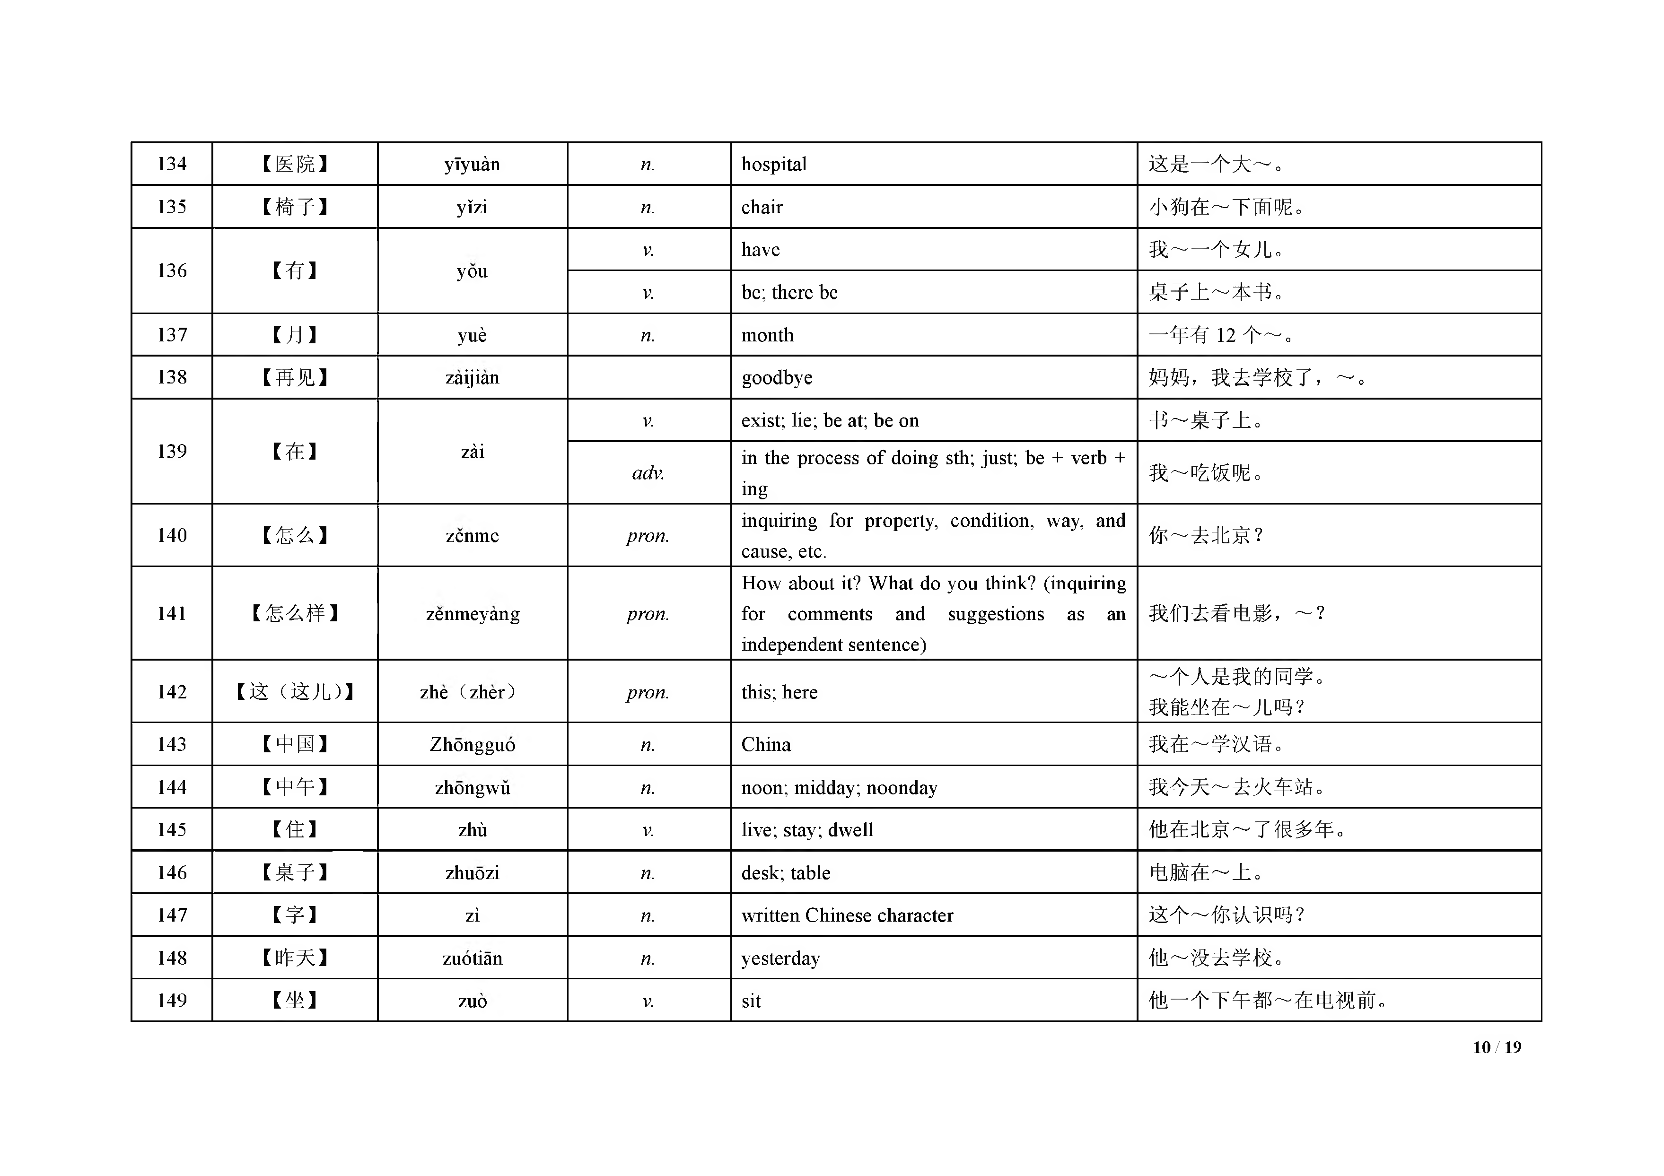
134 【医 院 】 y 135 【椅 子 】 136 【有 】 you |  |  |  | V. have 我 ～ 一 个 女 儿 。 V. be; there be 桌 子 上 ～ 本 书 。
ĩyuàn |  |  | n. |  |  |  | hospital |  |  |  | 这 是 一 个 大 ～ 。
yĩzi |  |  | n. |  |  |  | chair |  |  |  | 小 狗 在 ～ 下 面 呢 。
137 【月 】 yuè n. m onth 一 年 有 1 2 个 ～ 。 138 【再 见 】 zaijian goodbye 妈 妈 ， 我去学校了， ～ 。 V. exist; lie; be at; be on 书 ～ 桌 子 上 。
139 【在 】 zài |  |  | adv. |  | in the process o f doing sth; just; be + verb + ing inquiring for property, condition, way, and |  |  |  |  |  |  | 我 ～ 吃 饭 呢 。
140 【怎 么 】 zenm e pron. 141 【怎 么 样 】 zenm eyang pron. |  |  |  |  |  | cause, etc. H ow about it? W hat do you think? (inquiring for com m ents and suggestions as an independent sentence) |  |  |  |  |  | 你 ～ 去 北 京 ？ 我们去看电影， ～ ？ ～ 个 人 是 我 的 同 学 。
142 【这 （这 儿 ）】 zhe ( z h e r) pron. this; here 143 【中 国】 144 【中 午】 |  |  |  |  |  |  |  |  |  | 我 能 坐 在 ～ 儿 吗 ？
Z hongguo |  |  | n. |  |  |  | C hina |  |  |  | 我 在 ～ 学 汉 语 。
zhongw u |  |  | n. |  |  |  | noon; | m idday; | noonday |  | 我 今 天 ～ 去 火 车 站 。
145 【住 】 zhù V. live; stay; dw ell 他 在 北 京 ～ 了 很 多 年 。 146 【桌 子 】 zhuozi n. d esk ;tab le 电 脑 在 ～ 上 。 147 【字 】 zi n. w ritten C hinese character 这 个 ～ 你 认 识 吗 ？
148 | 【昨 天 】 | zuotian | n. |  |  |  | yesterday |  |  |  | 他 ～ 没 去 学 校 。
149 | 【坐 】 | zuo | V. |  |  |  | sit |  |  |  | 他 一 个 下 午 都 ～ 在 电 视 前 。

Table 9
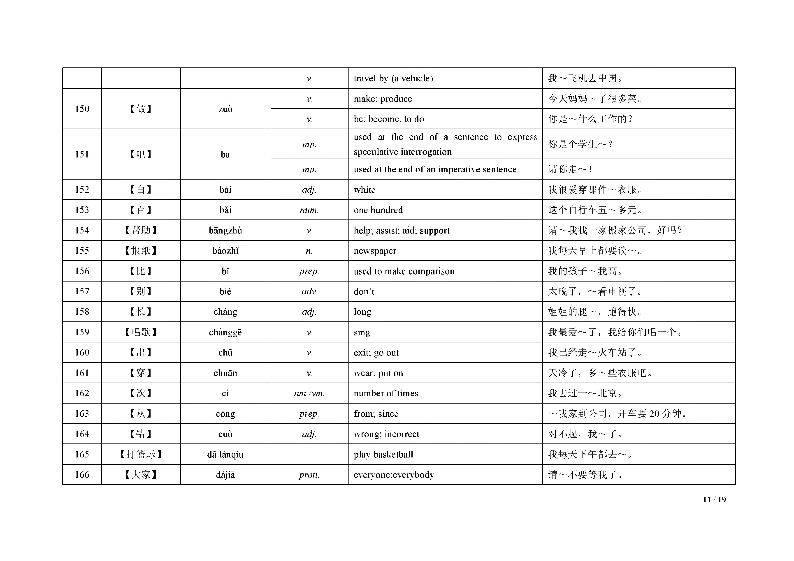
 |  |  | V. | travel by (a vehicle) |  |  |  | 我 | ～ 飞 机 去 中 国 。
150 | 【做 】 | Z U O | V. | m ake; produce |  |  |  | 今 | 天 妈 妈 ～ 了 很 多 菜 。
 |  |  | V. | be; becom e, to do |  |  |  | 你 | 是 ～ 什 么 工 作 的 ？
151 | 【吧 】 | ba | mp. | used at the end o f a speculative interrogation | sentence | to | express | 你 | 是 个 学 生 ～ ？
 |  |  | mp. | used at the end o f an im perative sentence |  |  |  | 请 | 你 走 ～ ！
152 | 【白 】 | bái | adj. | w hite |  |  |  | 我 | 很 爱 穿 那 件 ～ 衣 服 。
153 | 【百 】 | băi | num. | one hundred |  |  |  | 这 | 个 自 行 车 五 ～ 多 元 。
154 | 【帮 助 】 | bãngzhù | V. | help; assist; aid; support |  |  |  | 请 ～ 我 找 一 家 搬 家 公 司 ， 好 吗 ？
155 | 【报 纸 】 | baozhi | n. | new spaper |  |  |  | 我 | 每 天 早 上 都 要 读 ～ 。
156 | 【比 】 | bĩ | prep. | used to m ake com parison |  |  |  | 我 | 的 孩 子 ～ 我 高 。
157 | 【别 】 | bié | adv. | d o n ’t |  |  |  | 太 晚 了 ， ～ 看 电 视 了 。
158 | 【长 】 | chảng | adj. | long |  |  |  | 姐 | 姐 的 腿 ～ ， 跑得快。
159 | 【唱 歌 】 | chànggẽ | V. | sing |  |  |  | 我 | 最 爱 ～ 了 ， 我给你们唱一个。
160 | 【出 】 | chũ | V. | exit; go out |  |  |  | 我 | 已 经 走 ～ 火 车 站 了 。
161 | 【穿 】 | chuãn | V. | w ear; put on |  |  |  | 天 冷 了 ， 多 ～ 些 衣 服 吧 。
162 | 【次 】 | cì | nm./vm. | num ber o f tim es |  |  |  | 我 | 去 过 一 ～ 北 京 。
163 | 【从 】 | cóng | prep. | from ; since |  |  |  | ～ 我 家 到 公 司 ， 开 车 要 2 0 分 钟 。
164 | 【错 】 | cuò | adj. | w rong; incorrect |  |  |  | 对 不 起 ， 我 ～ 了 。
165 | 【打 篮 球 】 | dă lánqiú |  | play basketball |  |  |  | 我 | 每 天 下 午 都 去 ～ 。
166 | 【大 家 】 | dajia | pron. | everyone ev ery b o d y |  |  |  | 请 | ～ 不 要 等 我 了 。

Table 10
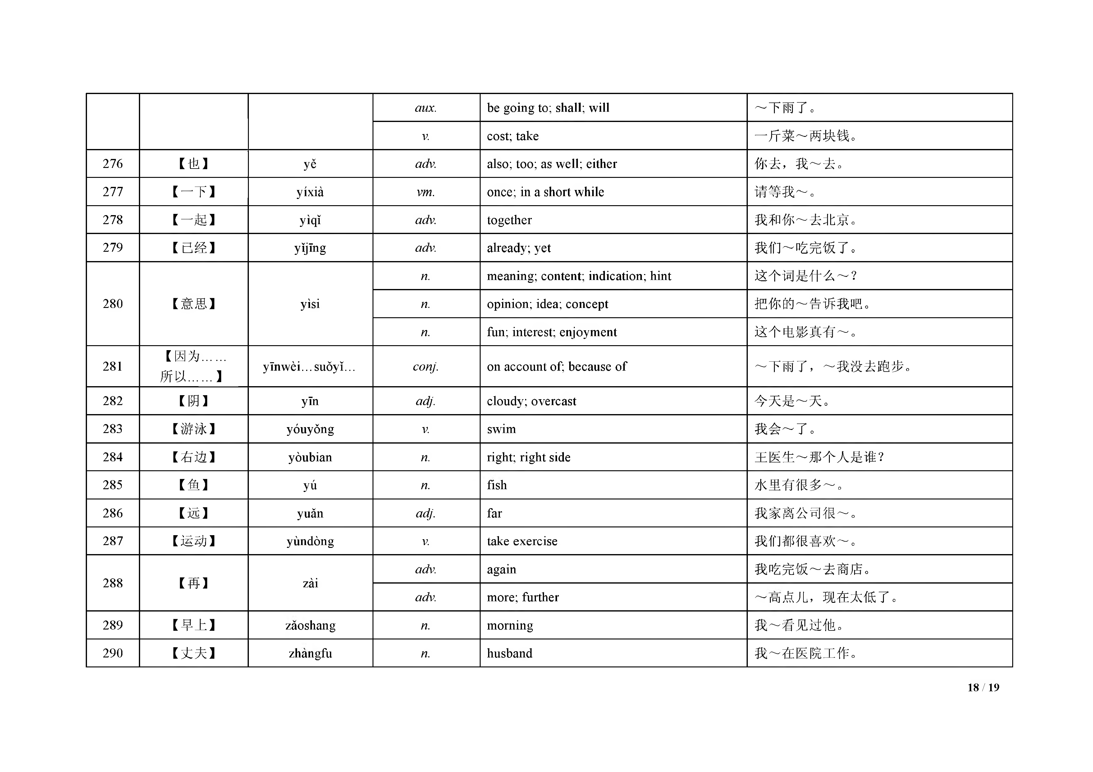
167 | 【到 】 | dào | V. | arrive; reach | 我 早 上 9 点 ～ 公 司 。
168 | 【得 】 | de | sa. | m arker o f com plem ent | 你 走 ～ 太 快 了 。
169 | 【等 】 | dẽng | V. | w ait | 你 还 要 再 ～ 我 1 0 分 钟 。
170 | 【弟 弟 】 | dìdi | n. | younger brother | 在 我 们 家 ， 我 最 大 ， 我 下 面 还 有 两 个 ～ 。
171 | 【第 一 】 | dì-yĩ | num. | first | 这 是 我 ～ 次 见 到 他 。
172 | 【懂 】 | dõng | V. | understand | 你 的 意 思 我 ～ 了 。
173 | 【对 】 | duì | adj. | right; correct | 你 是 ～ 的 ， 我 错 了 。
174 | 【对 】 | duì | prep. | to; tow ards | 孩 子 ～ 妈 妈 说 ：“妈 妈 ， 我爱你。”
175 | 【房 间 】 | fangjian | n. | room | 我 们 两 个 人 住 一 个 ～ 。
176 | 【非 常 】 | feichang | adv. | very | 奶 奶 ～ 喜 欢 我 们 送 的 礼 物 。
177 | 【服 务 员 】 | fủw ùyuán | n. | attendant; w aiter; w aitress | 我 在 饭 馆 做 ～ 。
178 | 【高 】 | gão | adj. | tall; high | 我 比 爸 爸 还 ～ 。
179 | 【告 诉 】 | gàosu | V. | tell | 你 能 ～ 我 学 校 怎 么 走 吗 ？
180 | 【哥 哥 】 | gẽge | n. | elder brother | 我 ～ 比 我 大 三 岁 。
181 | 【给 】 | gẽi | V. | hand over | 请 把 这 本 书 ～ 他 。
182 | 【公 共汽车】 | gõnggòngqìchẽ | n. | bus | 坐 ～ 去 ， 要 2 0 分 钟 。
183 | 【公 司 】 | gõngsĩ | n. | com pany; firm | 我 在 一 个 ～ 上 班 。
184 | 【狗 】 | gõu | n. | dog | 女 儿 很 喜 欢 小 ～ 。
185 | 【贵 】 | guì | adj. | expensive; costly | 这 块 手 表 很 ～ 。
186 | 【过 】 | guo | sa. | used after a verb, referring to sth. that happened previously | 我 没 看 ～ 这 本 书 。
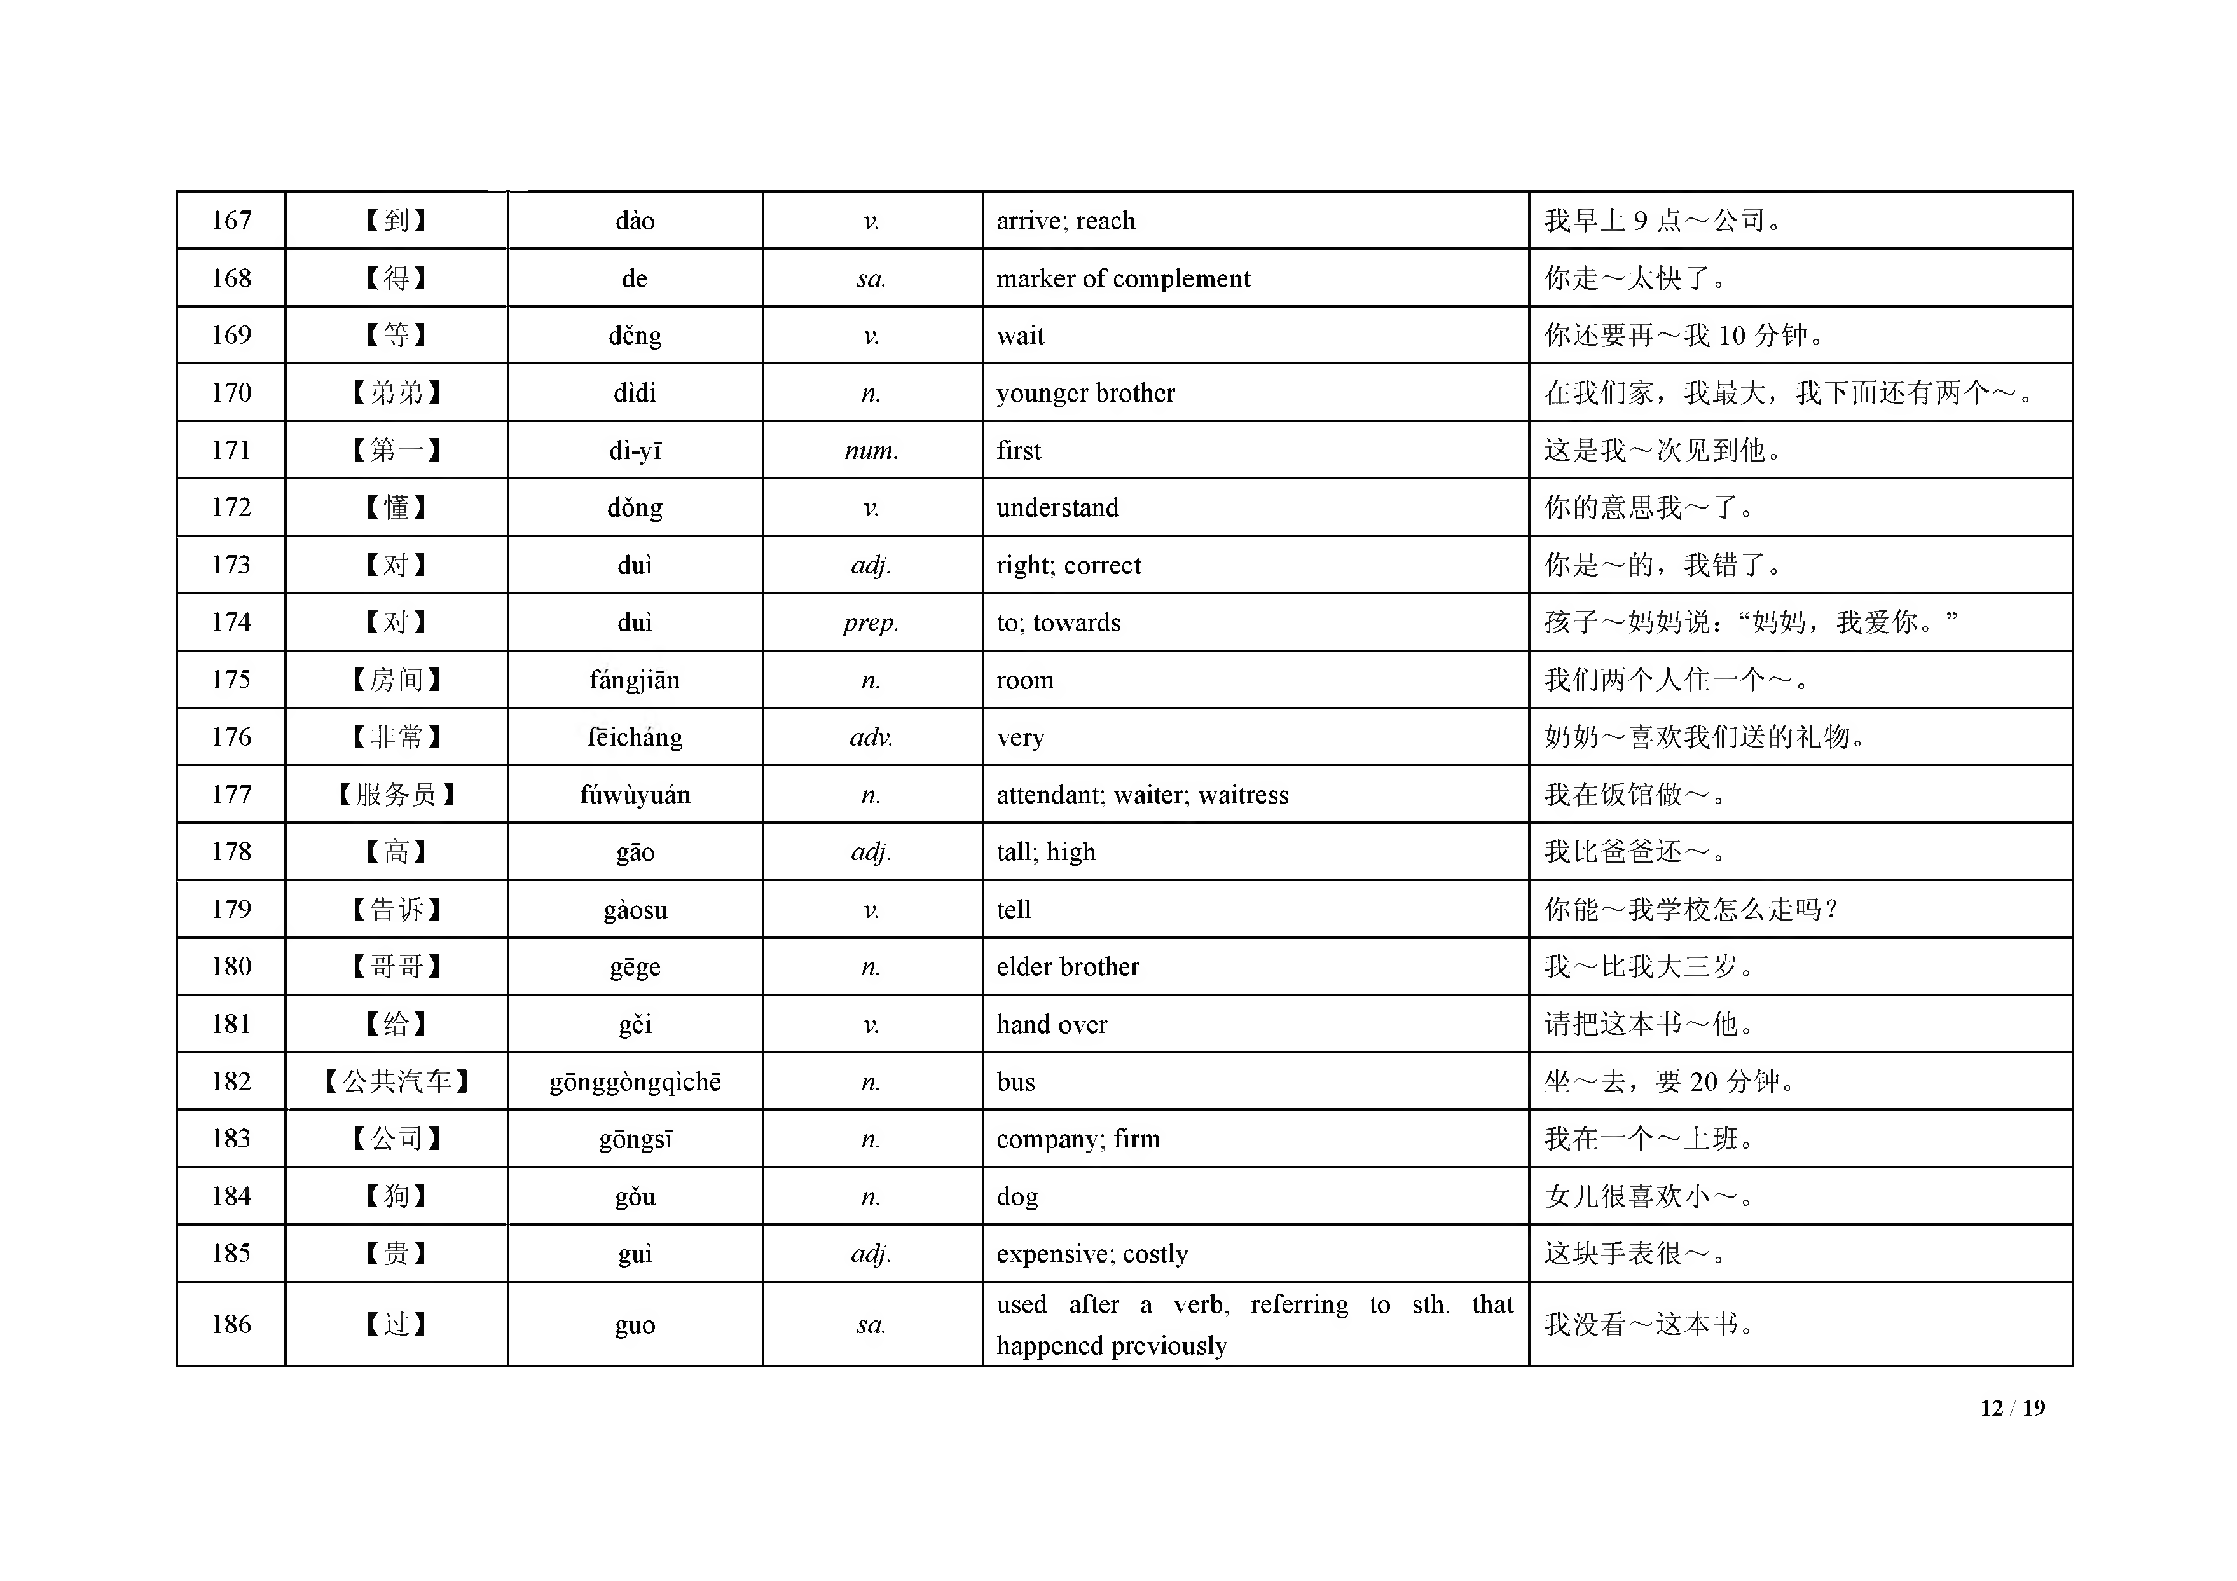

187 | 【还 】 | hái | adv. | still; yet | 他 ～ 没 来 呢 。
 |  |  | adv. | in addition | 除了不吃肉， 我 ～ 不 吃 鸡 蛋 。
188 | 【孩 子 】 | haizi | n. | son or daughter | 我 有 三 个 ～ 。
 |  |  | n. | child | 我 们 这 里 女 ～ 比 男 ～ 多 。
189 | 【好 吃 】 | hăochĩ |  | delicious | 您 做 的 米 饭 真 ～ 。
190 | 【黑 】 | hẽi | adj. | black; dark | 我 不 喜 欢 ～ 颜 色 的 衣 服 。
191 | 【红 】 | hóng | adj. | red | 我 的 自 行 车 是 ～ 色 的 。
192 | 【欢 迎 】 | huãnyíng | V. | w elcom e | ～ 你 们 来 我 们 家 。
193 | 【回 答】 | huídá | V. | answ er; reply; respond | 我 能 ～ 这 个 问 题 。
194 | 【火 车 站 】 | huõchẽzhàn | n. | railw ay station | 我 下 午 3 点 去 ～ 。
195 | 【机 场 】 | jĩchăng | n. | airport | 我 在 ～ 工 作 了 三 年 了 。
196 | 【鸡 蛋 】 | jĩd àn | n. | egg | 我 每 天 早 上 都 要 吃 个 ～ 。
197 | 【件 】 | jià n | nm. | used fo r clothes and things | 这 ～ 衣 服 颜 色 非 常 好 看 。
198 | 【教 室 】 | jiaoshi | n. | classroom | 请 大 家 都 到 ～ 去 上 课 。
199 | 【姐 姐 】 | jiejie | n. | elder sister | 我 有 两 个 ～ 。
200 | 【介 绍 】 | jieshao | V. | introduce sb. or sth. | 我 来 ～ 一 下 我 的 朋 友 。
201 | 【进 】 | jin | V. | enter | 我 马 上 要 ～ 机 场 了 。
202 | 【近 】 | jin | adj. | close; near | 我 们 家 离 公 司 很 ～ 。
203 | 【就 】 | jiù | adv. | indicating certainty; right on | 我 ～ 知 道 他 会 来 的 。
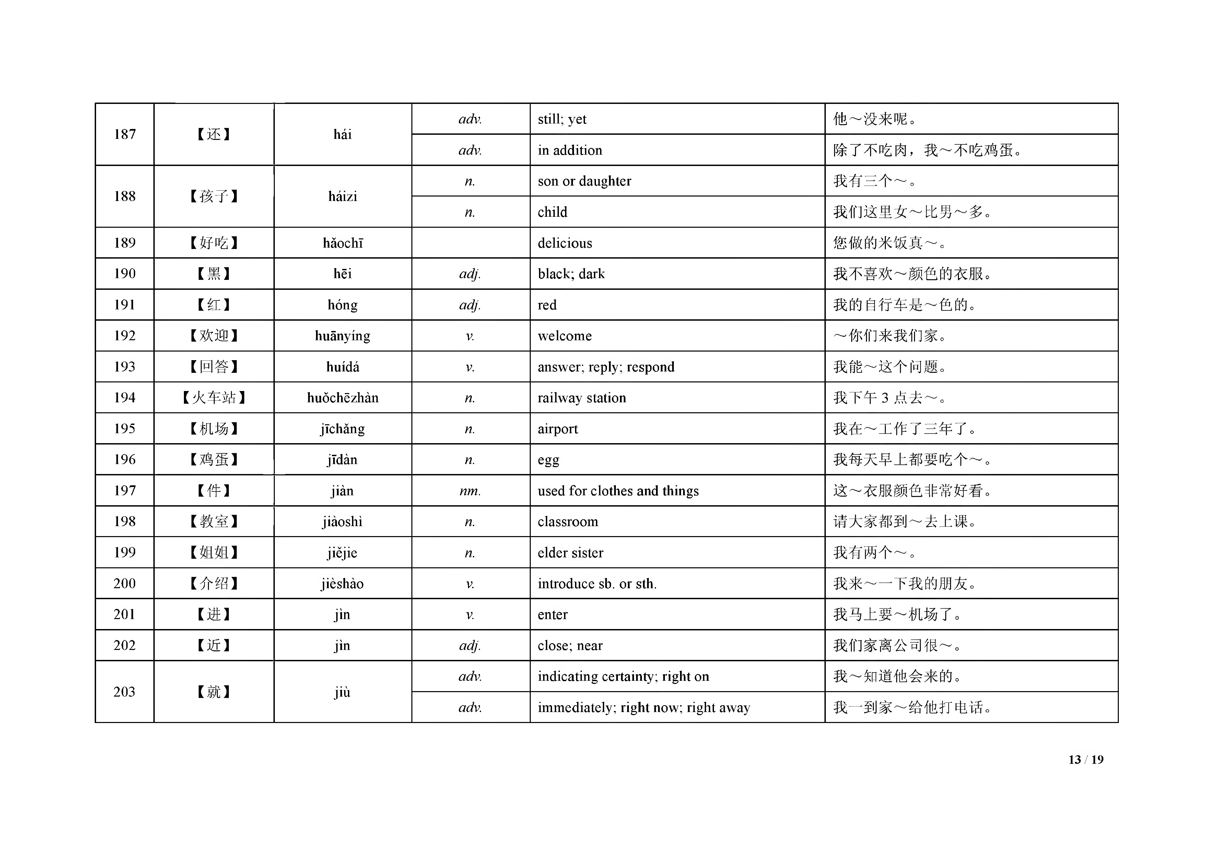
 |  |  | adv. | im m ediately; right now ; right away | 我 一 到 家 ～ 给 他 打 电 话 。

204 | 【觉 得 】 | juede | V. | feel; think | 你 ～ 这 本 书 怎 么 样 ？
205 | 【咖 啡 】 | kãíềi | n. | coffee | 您 想 喝 ～ ， 还 是 茶 ？
206 | 【开 始 】 | kãishĩ | V. | start; begin | 我 们 从 第 十 课 ～ 学 习 。
207 | 【考 试 】 | kăoshì | n. | exam ination / take a test | 为 了 准 备 ～ ， 他每天都学习到很晚。
208 | 【可 能 】 | kẽnéng | aux. | m ay; can | 我 ～ 不 能 去 上 班 了 。
209 | 【可 以 】 | kẽyĩ | aux. | can; m ay | 你 ～ 开 我 的 车 去 上 班 。
210 | 【课 】 | kè | n. | lesson | 今天我们学习第一 ～ 。
 |  |  | n. | class | 现 在 ， 我 们 上 ～ 。
211 | 【快 】 | kuài | adj. | fast | 他 跑 得 真 ～ 。
 |  |  | adv. | be going to; w ill; shall | 7 点 50 了， ～ 上 课 了
212 | 【快 乐 】 | kuàilè | adj. | happy; joyful; cheerful; glad | 祝 你 生 日 ～ ！
213 | 【累 】 | lèi | adj. | tired; fatigued | 我 ～ 了 ， 想 休 息 。
214 | 【禺 】 | lí | prep. | aw ay from | 我 家 ～ 学 校 很 近 。
215 | 【两 】 | liăng | num. | two | 苹 果 ～ 块 钱 一 斤 。
216 | 【路 】 | lù | n. | road | 我 每 天 走 ～ 去 上 学 。
 |  |  | nm. | used to indicate a bus route | 我 们 可 以 坐 10 ～ 公共汽车去。
217 | 【旅 游 】 | lũyóu | V. | travel | 我 们 开 车 去 ～ 。
218 | 【卖 】 | m ài | V. | sell | 这 个 商 店 ～ 的 东 西 比 较 便 宜 。
219 | 【慢 】 | m àn | adj. | slow | 我 们 走 得 很 ～ 。
220 | 【忙 】 | m áng | adj. | busy | 这个星期， 我 很 ～ 。
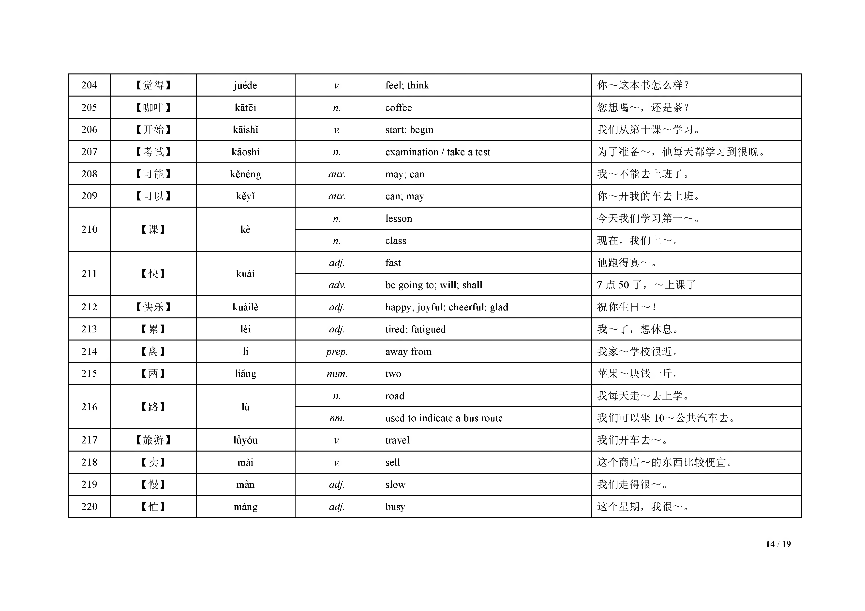

 |  |  | V. | be busy doing sth. | 你 在 ～ 什 么 呢 ？
221 | 【猫 】 | m ão | n. | cat | 你 的 小 ～ 去 哪 儿 了 ？
222 | 【每 】 | m ẽi | pron. | every; each | 你 ～ 天 都 看 报 纸 吗 ？
223 | 【妹 妹 】 | m èim ei | n. | younger sister | 我 有 两 个 ～ 。
224 | 【门 】 | m en | n. | exits and entrances; doorw ays | 我 在 ～ 外 等 你 。
225 | 【男 】 | nán | n. | m an; m ale | 我 不 认 识 那 个 ～ 人 。
226 | 【您 】 | nín | pron. | you or your (used to address som eone w ith respect) | 老 师 ， ～ 好 ！
227 | 【牛 奶 】 | niúnăi | n. | m ilk | 睡 觉 前 喝 杯 ～ 吧 。
228 | 【女 】 | nủ | n. | w om an; fem ale | 那 个 ～ 人 你 认 识 吗 ？
229 | 【旁 边 】 | pángbiãn | n. | side; by the side of; nearby | 爸 爸 在 我 ～ 。
230 | 【跑 步 】 | păobù | V. | run; jo g | 我 每 天 早 上 都 ～ 。
231 | 【便 宜 】 | piányi | adj. | cheap; inexpensive | 苹 果 很 ～ ， 我们买点儿吧。
232 | 【票 】 | piào | n. | ticket | 我 要 去 火 车 站 买 车 ～ 。
233 | 【妻 子 】 | qĩzi | n. | wife | 我 ～ 上 班 去 了 。
234 | 【起 床 】 | qĩchuáng | V. | rise (from bed); get up | 我 早 上 七 点 ～ 。
235 | 【千 】 | qiãn | num. | thousand | 这 个 手 机 一 ～ 元 。
236 | 【铅 笔 】 | qiãnbĩ | n. | pencil | 你 看 见 我 的 ～ 了 吗 ？
237 | 【晴 】 | qíng | adj. | fine; clear | 今 天 是 ～ 天 。
238 | 【去 年 】 | qùnián | n. | last year | 我 是 ～ 8 月来北京的。
239 | 【让 】 | ràng | V. | let; allow ; m ake; ask | 他 爸 爸 不 ～ 他 来 。
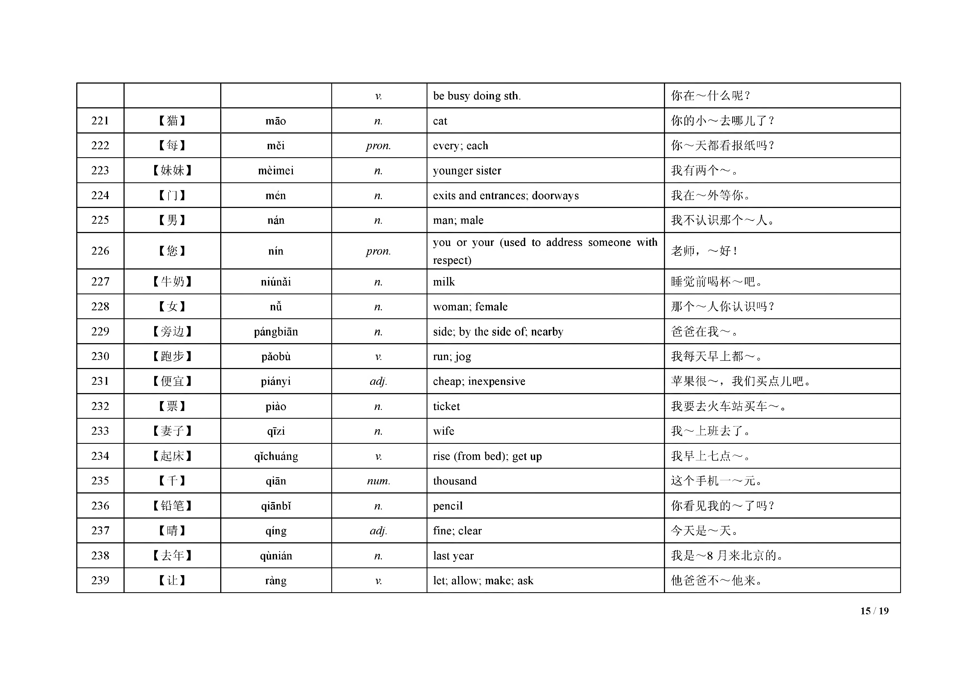

240 | [ ] | rì | n. | day or date | 今 天 是 2 0 1 2 年 2 月 2 6 ～ 。
241 | 【上 班 】 | shàngbãn | V. | go to w ork; start w ork | 我 七 点 半 去 ～ 。
242 | 【身 体 】 | shẽntĩ | n. | body ( o f a hum an or anim al) | 今 天 我 的 ～ 不 太 舒 服 。
243 | 【生 病 】 | shẽngbìng | V. | fall sick;fall ill; get ill; be taken ill | 我 ～ 了 ， 不能去上班了。
244 | 【生 日 】 | shẽngrì | n. | birthday | 祝 你 ～ 快 乐 ！
245 | 【时 间】 | shijian | n. | tim e | 我 没 ～ 去 北 京 。
246 | 【事 情 】 | shìqing | n. | m atter; business; circum stance; event; affair; incident; occurrence | 你 下 午 有 什 么 ～ 吗 ？
247 | 【手 表 】 | shõubiăo | n. | w rist w atch; w atch | 这 块 ～ 非 常 漂 亮 。
248 | 【手 机 】 | shõujĩ | n. | m obile phone | 你 看 ， 我 新 买 了 一 个 ～ 。
249 | 【送 】 | sòng | V. | give sb. sth. as a gift | 我 ～ 你 一 本 书 。
250 | 【虽 然 彳曰 At£ n | suĩrán... dànshi ⋯ | conj. | though;but; how ever | ～ 下 雨 了 ， ～ 我 们 还 是 想 去 看 电 影 。
251 | 【它 】 | tã | pron. | it; its | 我知道小猫在哪儿， ～ 在 桌 子 下 面 。
252 | 【踢 足 球 】 | tĩ zúqiú |  | play soccer | 我 和 同 学 们 在 ～ 。
253 | 【题 】 | tí | n. | questions, problem s (in a test or a quiz) | 这 个 ～ 我 不 会 做 。
254 | 【跳 舞 】 | tiàow ũ | sv. | dance | 妹妹会唱歌， 也 会 ～ 。
255 | 【外 】 | w ài | n. | outer; outside | ～ 面 下 雨 了 。
256 | 【完 】 | w án | V. | indicating finished; be used up; run out | 这 本 书 我 看 ～ 了 。
257 | 【玩 】 | w an | V. | play | 他 在 ～ ， 没有学习。
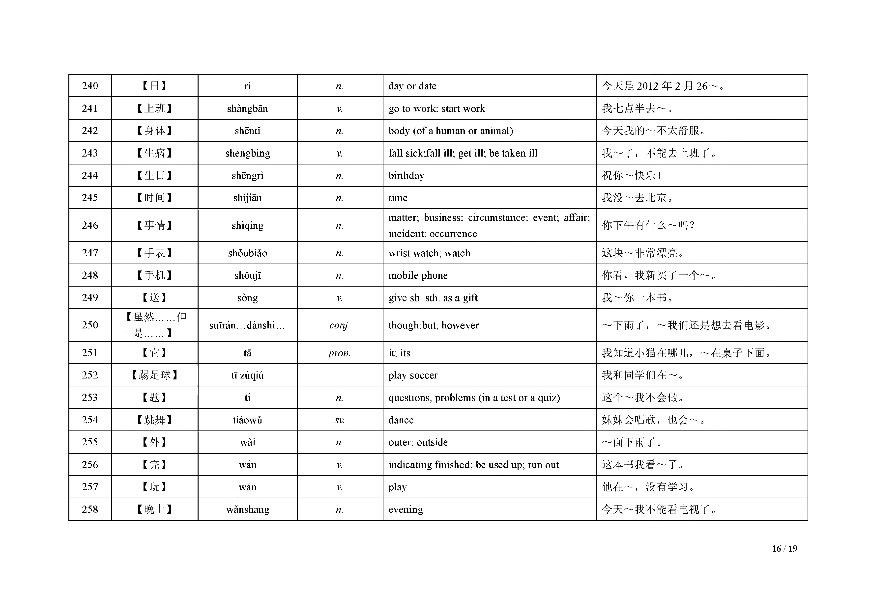
258 | 【晚 上 】 | w anshang | n . | evening | 今 天 ～ 我 不 能 看 电 视 了 。

259 | 【为 什 么 】 | w èi shénm e |  | w hy | 你 ～ 不 喝 点 儿 水 呢 ？
260 | 【问 】 | w en | V. | ask; inquire after | 老 师 ， 我 可 以 ～ 你 一 个 问 题 吗 ？
261 | 【问 题】 | w enti | n. | question; problem | 这 个 ～ 太 难 了 ！
262 | 【西 瓜 】 | xĩguã | n. | w aterm elon | 请 吃 块 儿 ～ 。
263 | 【希 望 】 | xiw ang | V. | hope; w ish; w ant; be desirous o f | 我 ～ 你 别 走 了 。
264 | 【洗 】 | X I | V. | w ash | 今 天 我 要 ～ 很 多 衣 服 。
265 | 【小 时 】 | xiăoshí | n. | hour | 我 看 了 一 ～ 的 书 。
266 | 【笑 】 | xiào | V. | laugh; smile | 听到他这么说， 我 们 都 ～ 了 。
267 | 【新 】 | xĩn | adj. | new ; up-to-date | 这 是 我 买 的 ～ 衣 服 。
268 | 【姓 】 | xìng | n. | surnam e | 中 国 人 的 ～ 在 名 字 的 前 面 。
 |  |  | V. | take ... as surnam e | 我 ～ 张 。
269 | 【休 息 】 | xiũxi | V. | relax; have a rest; take a break | 太 累 了 ， 让 我 ～ 一 下 。
270 | 【雪 】 | xuẽ | n. | snow | 今 年 冬 天 下 了 几 次 大 ～ 。
271 | 【颜 色 】 | yánsè | n. | color | 你 喜 欢 哪 种 ～ ？
272 | 【眼 睛 】 | yanjing | n. | eye | 我 的 ～ 是 黑 色 的 。
273 | 【羊 肉 】 | yángròu | n. | m utton | 有 些 人 不 爱 吃 ～ 。
274 | 【药 】 | yào | n. | m edicine | 这 个 ～ 一 天 吃 三 次 。
 |  |  | aux. | hope; w ant; w ish | 我 ～ 去 北 京 。
275 | 【要 】 | yào | V. | request; ask sb. to do sth.. | 妈 妈 ～ 我 去 买 菜 。
 |  |  | aux. | ought to; m ight; m ust; should | 你 ～ 认 真 地 做 这 件 事 。
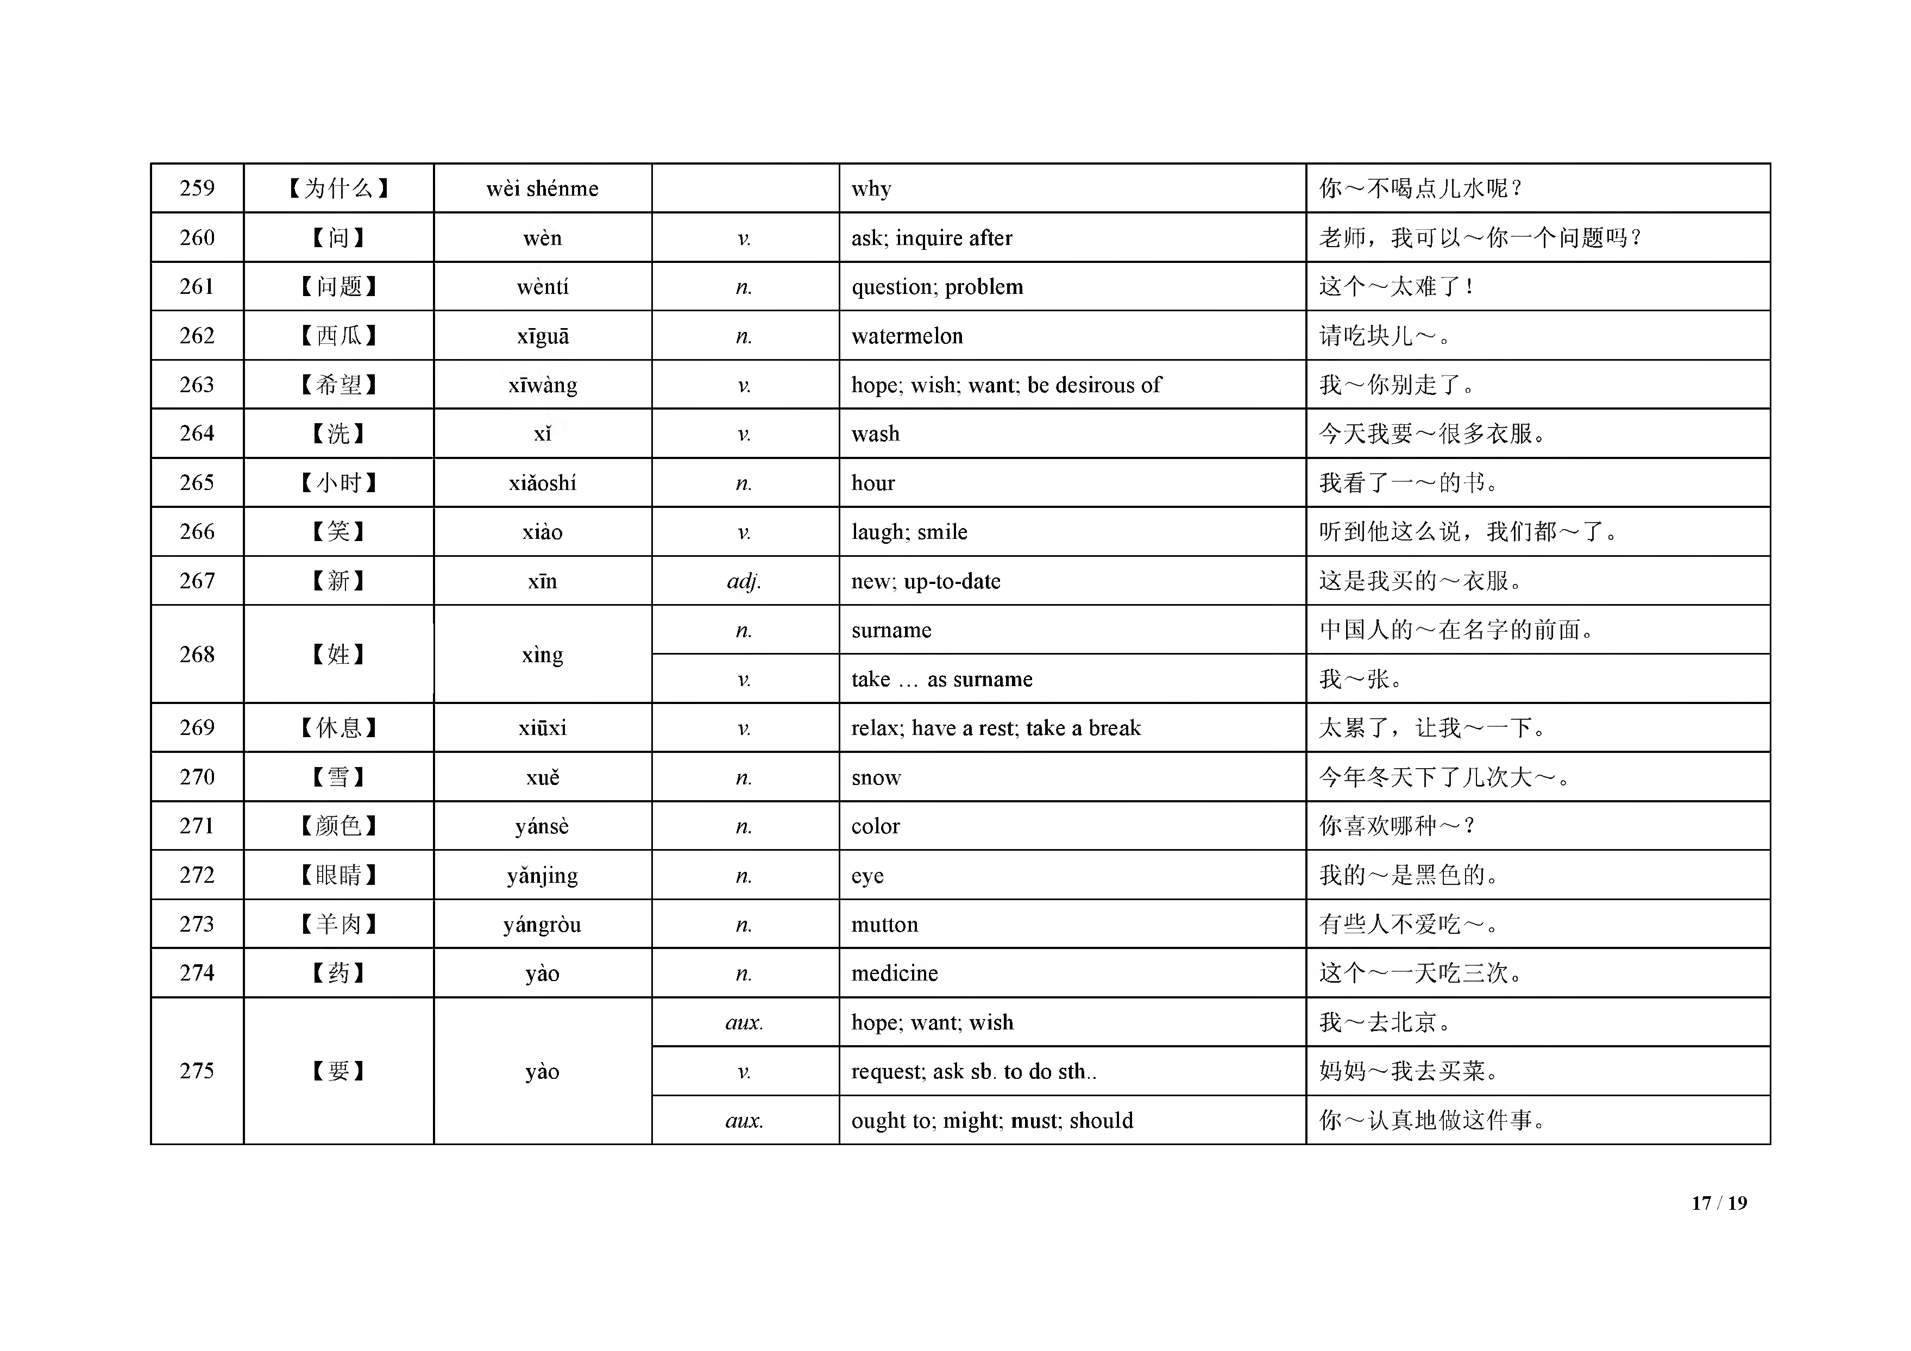

 |  |  | aux. | be going to; shall; w ill | ～ 下 雨 了 。
 |  |  | V. | cost; take | 一 斤 菜 ～ 两 块 钱 。
276 | 【也 】 | yẽ | adv. | also; too; as w ell; either | 你 去 ， 我 ～ 去 。
277 | 【一 下 】 | yíxià | vm. | once; in a short w hile | 请 等 我 ～ 。
278 | 【一 起 】 | yiqĩ | adv. | together | 我 和 你 ～ 去 北 京 。
279 | 【已 经】 | yĩjĩng | adv. | already; yet | 我 们 ～ 吃 完 饭 了 。
 |  |  | n. | m eaning; content; indication; hint | 这 个 词 是 什 么 ～ ？
280 | 【意 思 】 | yìsi | n. | opinion; idea; concept | 把 你 的 ～ 告 诉 我 吧 。
 |  |  | n. | fun; interest; enjoym ent | 这 个 电 影 真 有 ～ 。
281 | 【因 为•••••• 所 以 】 | y ĩn w è i,..su õ y ĩ... | conj. | on account of; because o f | ～ 下 雨 了 ， ～ 我 没 去 跑 步 。
282 | 【阴 】 | yĩn | adj. | cloudy; overcast | 今 天 是 ～ 天 。
283 | 【游 泳 】 | yóuyỗng | V. | swim | 我 会 ～ 了 。
284 | 【右 边 】 | yòubian | n. | right; right side | 王 医 生 ～ 那 个 人 是 谁 ？
285 | 【鱼 】 | yú | n. | fish | 水 里 有 很 多 ～ 。
286 | 【远 】 | yuăn | adj. | far | 我 家 离 公 司 很 ～ 。
287 | 【运 动 】 | yùndòng | V. | take exercise | 我 们 都 很 喜 欢 ～ 。
288 | 【再 】 | zài | adv. | again | 我 吃 完 饭 ～ 去 商 店 。
 |  |  | adv. | m ore; further | ～ 尚 点 儿 ， 现 在 太 低 了 。
289 | 【早 上 】 | zaoshang | n. | m orning | 我 ～ 看 见 过 他 。
290 | 【丈 夫 】 | zhangfu | n. | husband | 我 ～ 在 医 院 工 作 。

Table 11
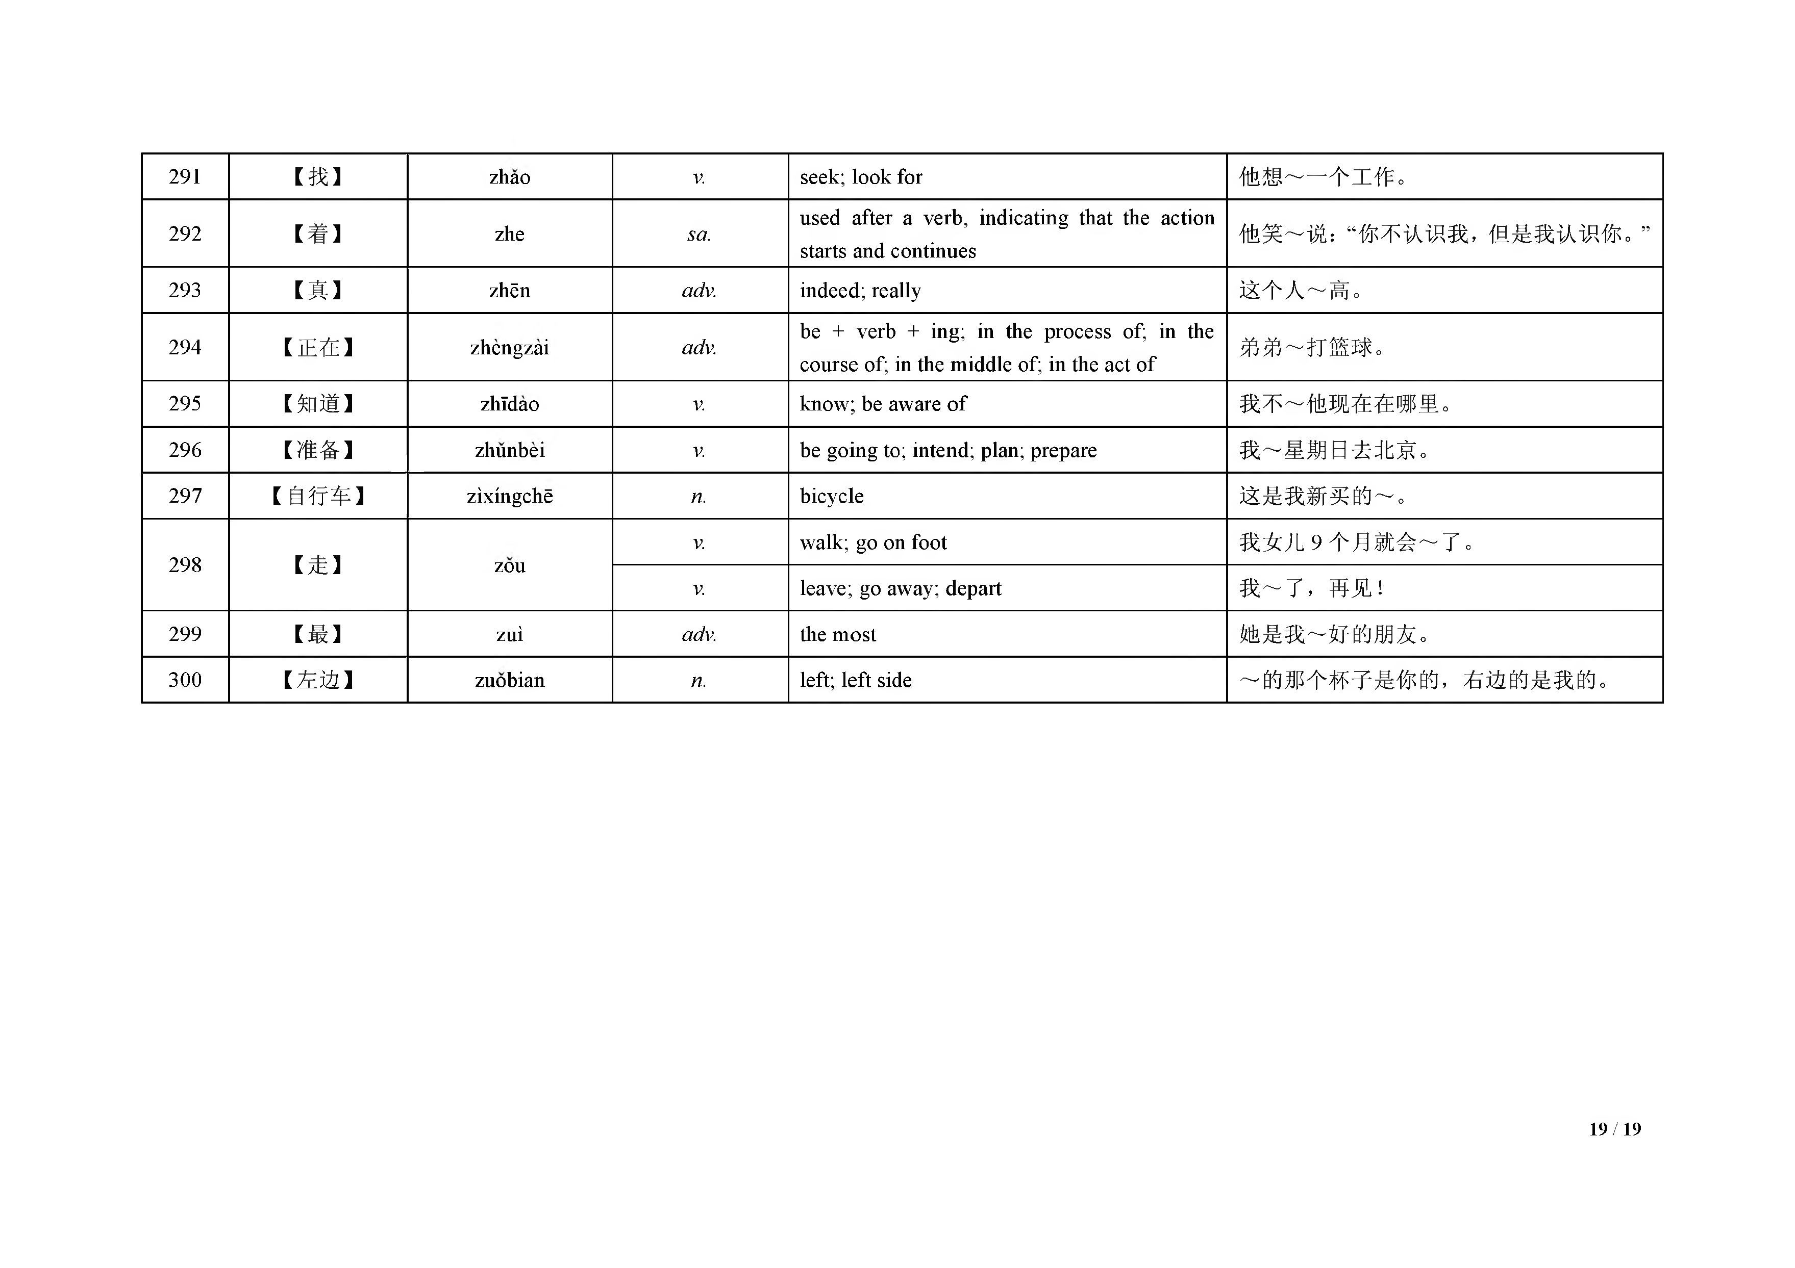
291 | 【找 】 |  | zhao | V. | seek; look for |  | 他 | 想 ～ 一 个 工 作 。
292 | 【着 | 】 | zhe | sa . | used after a verb, indicating that the starts and continues | action | 他 | 笑 ～ 说 ：“你 不认识我 ，但 是我认识你 。”
293 | 【真 】 |  | zhẽn | adv . | indeed; really |  | 这 | 个 人 ～ 高 。
294 | 【正 在 】 |  | zhengzai | adv . | be + verb + ing; in the process of; course of; in the m iddle of; in the act o f | in the | 弟 | 弟 ～ 打 篮 球 。
295 | 【知 道 】 |  | zhldao | V. | know ; be aw are o f |  | 我 | 不 ～ 他 现 在 在 哪 里 。
296 | 【准 备 】 |  | zhunbei | V | be going to; intend; plan; prepare |  | 我 | ～ 星 期 日 去 北 京 。
297 | 【自 行车】 |  | zixingche | n . | bicycle |  | 这 | 是 我 新 买 的 ～ 。
298 | 【走 | 】 | zou | V. | w alk; go on foot |  | 我 | 女 儿 9 个 月 就 会 ～ 了 。
 |  |  |  | V. | leave; go away; depart |  | 我 | ～ 了 ， 再 见 ！
299 | 【最 】 |  | zui | adv . | the m ost |  | 她 | 是 我 ～ 好 的 朋 友 。
300 | 【左 边 】 |  | zuobian | n . | left; left side |  | ～ 的 那 个 杯 子 是 你 的 ， 右边的是我的。

